Sheet1
货物清单（报价单）
1、主材要求：（1）中央台、边台、吊柜、承重试剂架的钢材参考品牌：宝钢、鞍钢、首钢、武钢 （2）中央台、边台的理化板参考品牌：富美家、威盛亚、千思、优盛美、正东威、优臻 2、供应商的任何负偏离响应均视为无效竞标。
序号 | 名称 | 规格/型号 | 数量 | 单位 | 单价（元） | 金额 | 参数要求 | 图片 | 备注
一、大厅
1 | 休闲桌 | 800W*800D*750H | 2 | 张 |  |  | 1、桌面采用优质岩板，高度防火耐高温、易清洁。 2、底座采用加大加宽底盘，更加稳固，不易摇晃、防止侧翻。精选碳钢铁喷漆框架，美观坚固耐用。 | 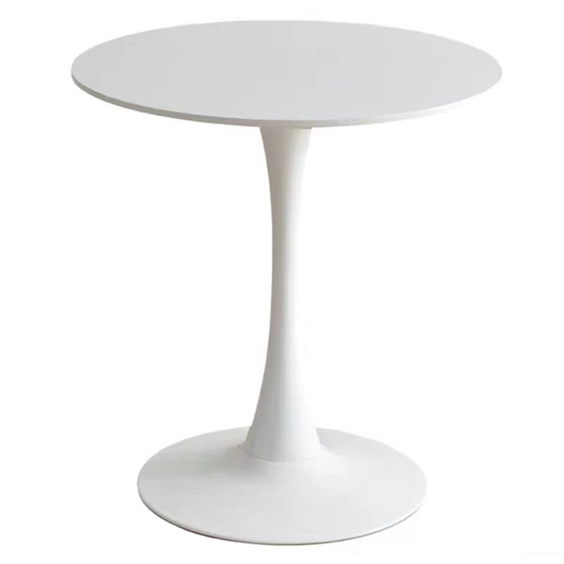
2 | 休闲椅 | 630W*550D*790H | 8 | 张 |  |  | 1.座垫及靠背采用工程塑料，抗张强度高，坚固耐磨。 2.椅架采用实木，经烘干、除虫等处理。 3.油漆采用环保油漆；五金配件。 | 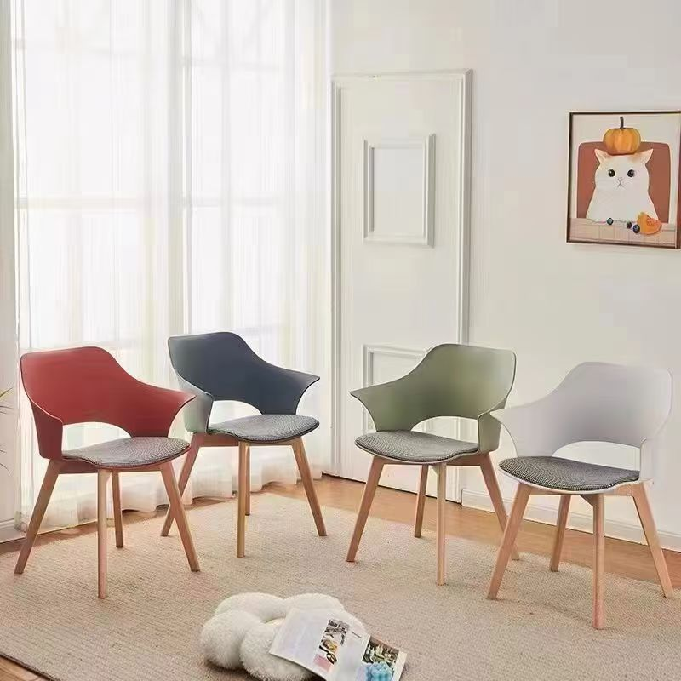
小计： |  |  |  |  |  | 0.00
二、准备间
1 | 定制书柜 | 2190W*400D*2500H | 1 | 组 |  |  | 1、采用18mm多层实木板+三聚氰胺饰面板经过防虫、防腐、烘干等处理,多层实木板通过GB/T 9846-2015《普通胶合板》、GB/T 39600-2021《人造板及其制品甲醛释放量分级》，检测内容包含但不限于以下项目：甲醛释放量≤0.025mg/m³标准检测合格；GB/T 35601-2017《绿色产品评价 人造板和木质地板》或国家相关标准，检测合格内容包含但不限于以下项目：挥发性有机化合物苯、甲苯、二甲苯、总挥发性有机化合物。 2、玻璃采用钢化玻璃，硬度高，抗冲击力强，耐刮花耐高温。 3、封边：采用PVC封边，PVC封边条通过QB/T4463-2013《家具用封边条要求》标准检测合格； 4、封边胶：采用颗粒热熔胶，符合HJ 2541-2016《环境标志产品技术要求 胶黏剂》标准检测合格。 5、配件：采用液压铰链、铝合金拉手、三合一等优质配件。 6、参与报价的厂家需提供满足以上要求的多层实木板相应检测报告复印件并加盖公章。（检测报告需有CMA标识，且在全国认证认可信息公开服务平台（http://cx.cnca.cn）可查询） | 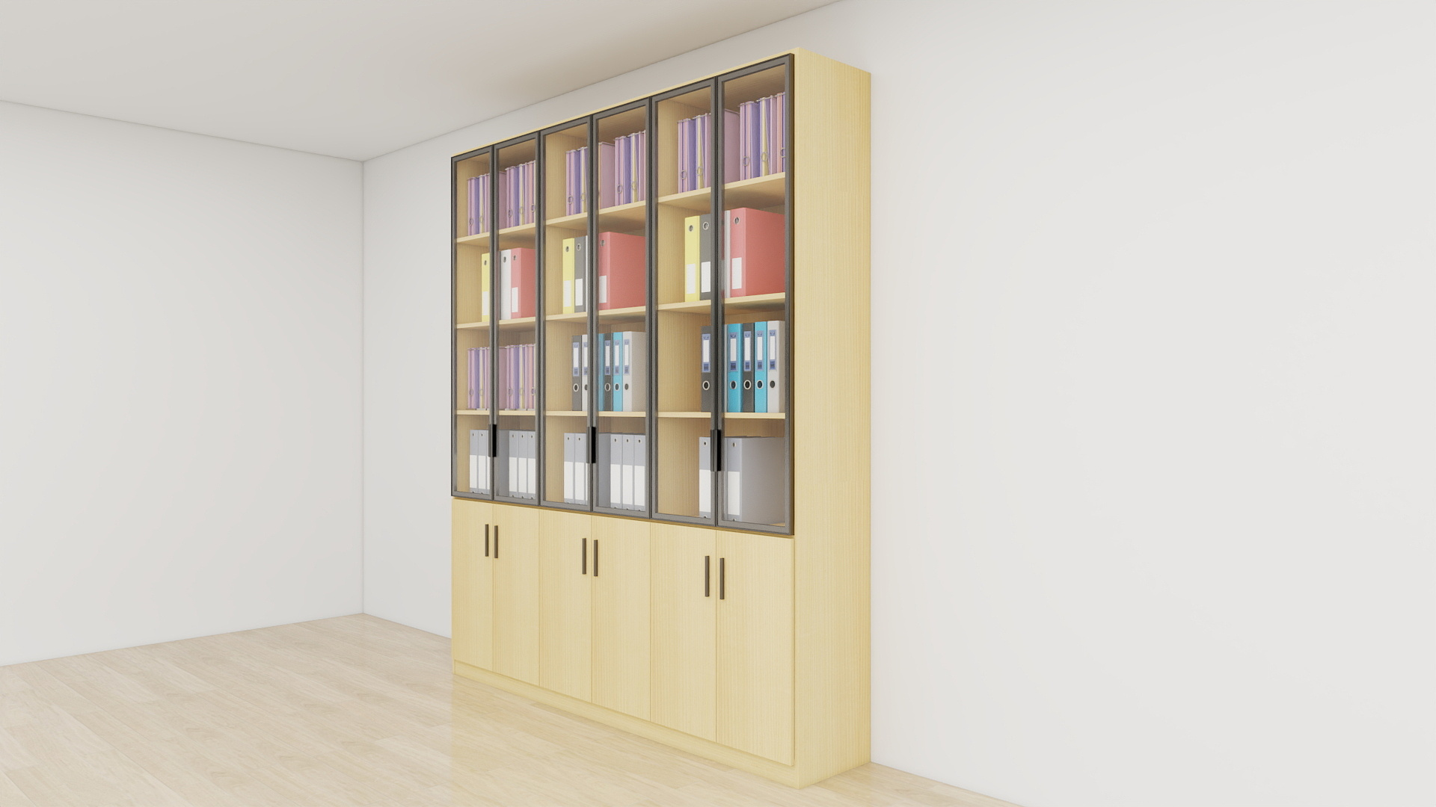
 |  |  | 小计： |  |  | 0.00
三、办公室
1 | 办公桌 | 1200W*600D*1100H | 6 | 组 |  |  | 1、采用铝材框架，铝材壁厚≥1mm,屏风厚度为30MM； 2、台面采用厚度为25mm多层实木板+三聚氰胺饰面板经过防虫、防腐、烘干等处理,多层实木板通过GB/T 9846-2015《普通胶合板》、GB/T 39600-2021《人造板及其制品甲醛释放量分级》，检测内容包含但不限于以下项目：甲醛释放量≤0.025mg/m³标准检测合格；GB/T 35601-2017《绿色产品评价 人造板和木质地板》或国家相关标准，检测合格内容包含但不限于以下项目：挥发性有机化合物苯、甲苯、二甲苯、总挥发性有机化合物。采用优质五金配件。 3、主屏风带走线功能，台面开走线孔，PVC封边。 4、每个位配置主机架、键盘架，移动矮柜。 5.磨砂玻璃 颜色：待定 | 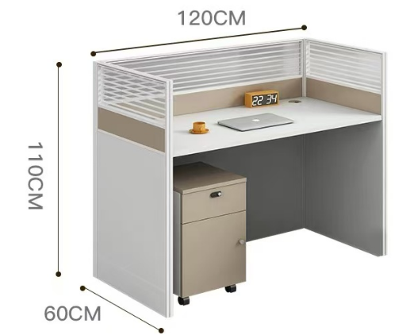
2 | 办公椅1 | 650W*450D*1140-1220H | 4 | 张 |  |  | 1.椅背：全新料PP+纤背框+PA尼龙腰靠符合人体工学更好的呵护腰椎，配进口防阻燃特网； 2.椅座：15MM加厚座板高密度定型海绵座包，配透气布座； 3.扶手：全新PP+纤可躺活动扶手； 4.底盘：加硬大四方底盘+双管PP+纤脚踏； 5.气杆：配可伸缩双功能气杆，100#沉3MM黑色气杆； 6.椅脚：350MM黑色PP脚，静压1000KG； 7.椅轮：55MM黑色尼龙轮过BIFMA；
3 | 办公椅2 | 720W*510D*1150-1230H | 2 | 张 |  |  | 1头枕：3D头枕可以根据颈椎舒适度调节 ; 2腰靠：人体工学腰托，紧贴腰部，可根据个人舒适度自动上下5档调节，承托腰椎保护腰部； 3海绵：45密高回弹海绵 4网布：进口不含金属亲肤面料配高端耐磨透气韩国特网； 5底盘：300MM厚大方形升降底盘 6控制：按钮式300牛线控启动躺度功能，靠背可任意角度调节 7气杆：85/4行程黑色三级升降气杆 8脚踏：电镀枝条脚托，搭配伸缩脚托，更加舒适 9五星脚：340MM尼龙脚 10脚轮：黑色55mm专用尼龙活动轮 | 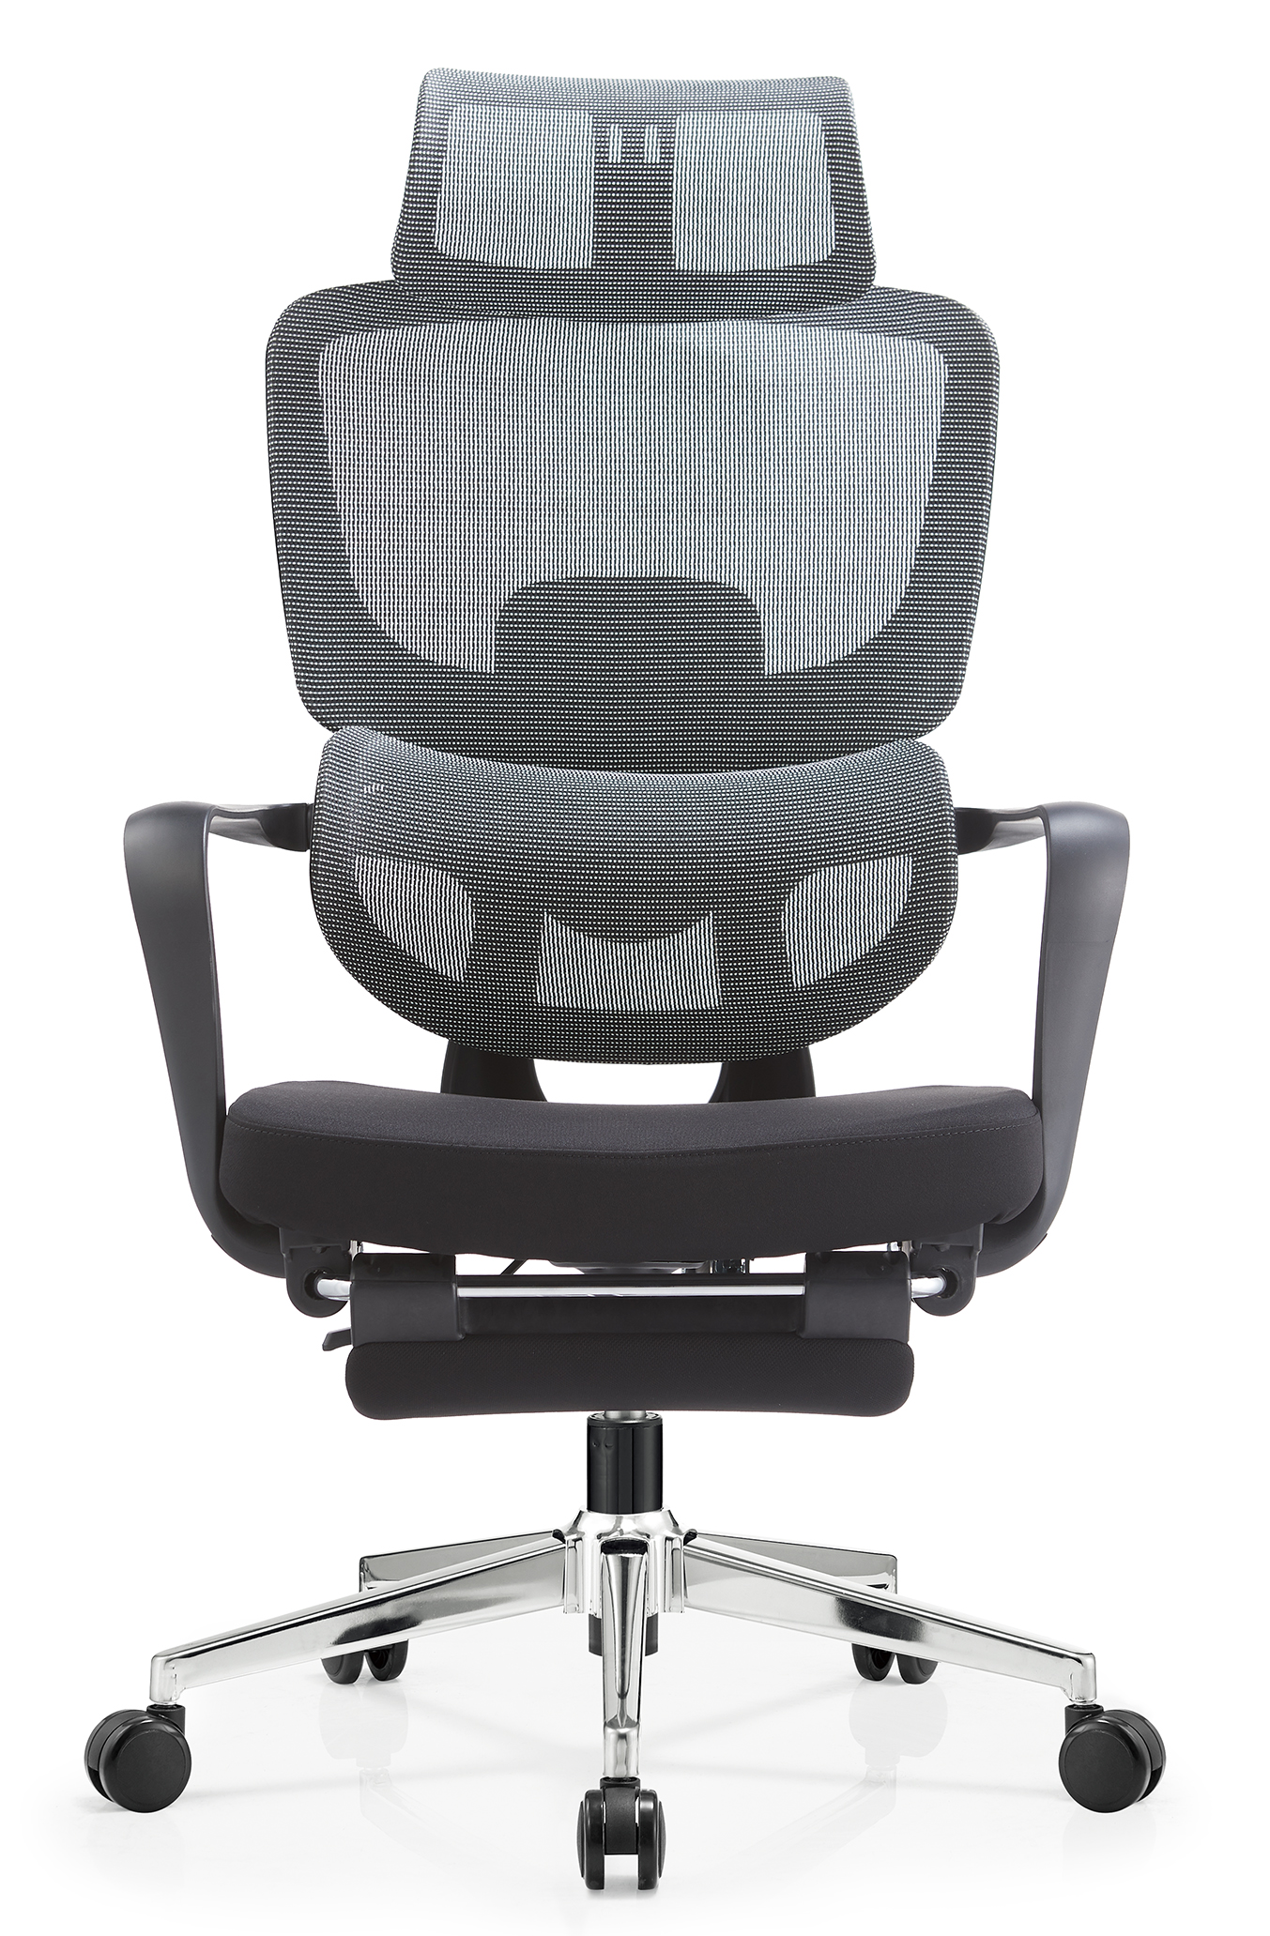
4 | 办公椅（PI办公室） | 550W*505D*1060H | 2 | 张 |  |  | 1.椅背：全新料PP+纤背框+PA尼龙腰靠符合人体工学更好的呵护腰椎，配进口防阻燃特网； 2.椅座：15MM加厚座板高密度定型海绵座包，配透气布座； 3.扶手：全新PP+纤可躺活动扶手； 4.底盘：加硬大四方底盘+双管PP+纤脚踏； 5.气杆：配可伸缩双功能气杆，100#沉3MM黑色气杆； 6.椅脚：350MM黑色PP脚，静压1000KG； 7.椅轮：55MM黑色尼龙轮过BIFMA； | 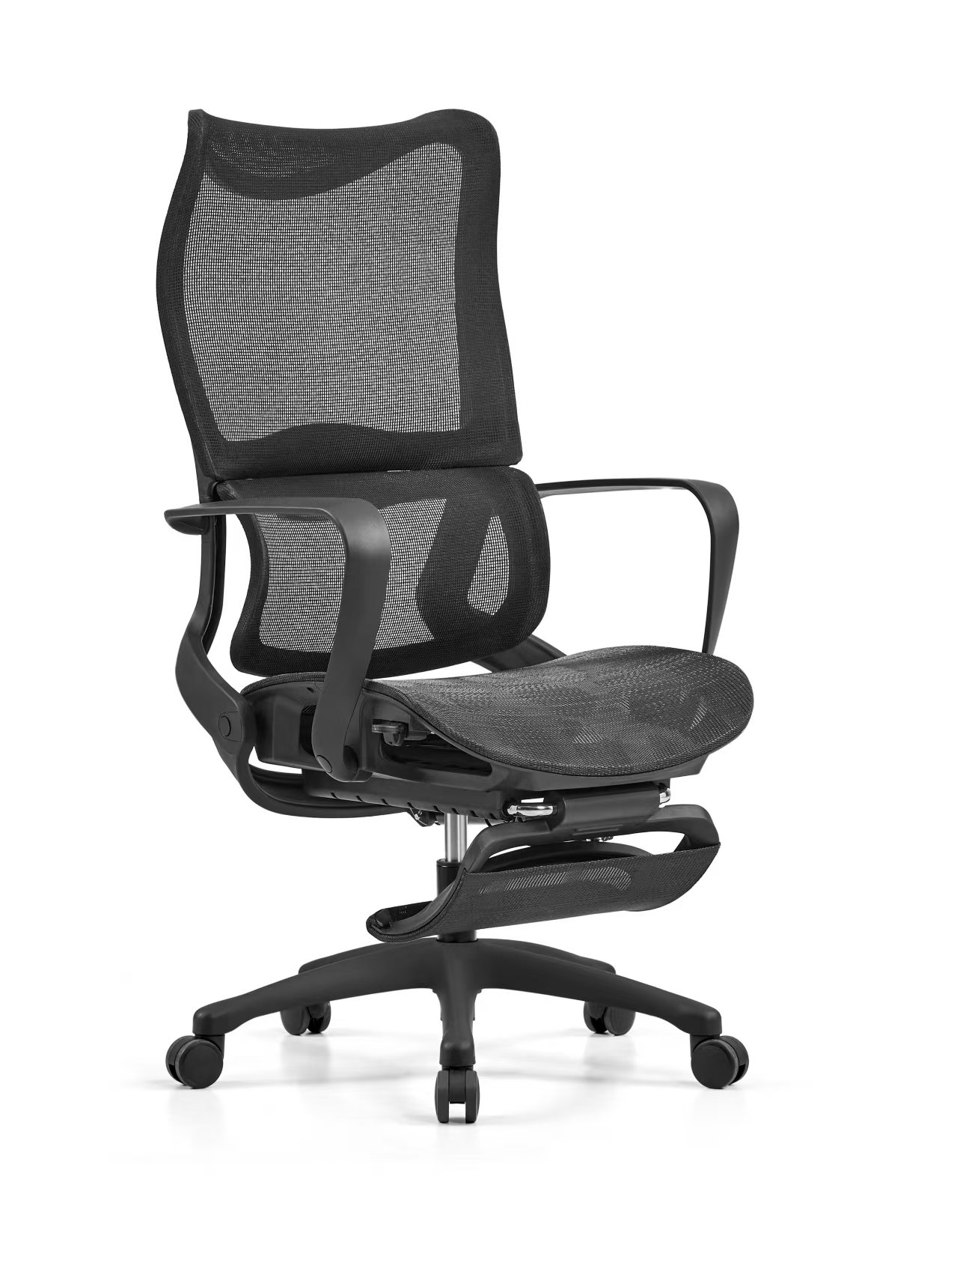
5 | 卡座边上资料柜 | 1200W*350D*760H | 1 | 组 |  |  | 1.采用18mm多层实木板+三聚氰胺饰面板经过防虫、防腐、烘干等处理,多层实木板通过GB/T 9846-2015《普通胶合板》、GB/T 39600-2021《人造板及其制品甲醛释放量分级》，检测内容包含但不限于以下项目：甲醛释放量≤0.025mg/m³标准检测合格；GB/T 35601-2017《绿色产品评价 人造板和木质地板》或国家相关标准，检测合格内容包含但不限于以下项目：挥发性有机化合物苯、甲苯、二甲苯、总挥发性有机化合物。 2、玻璃采用钢化玻璃，硬度高，抗冲击力强，耐刮花耐高温。 3、封边：采用PVC封边，PVC封边条通过QB/T4463-2013《家具用封边条要求》标准检测合格； 4、封边胶：采用颗粒热熔胶，符合HJ 2541-2016《环境标志产品技术要求 胶黏剂》标准检测合格。 5、配件：采用液压铰链、铝合金拉手、三合一等优质配件。 | 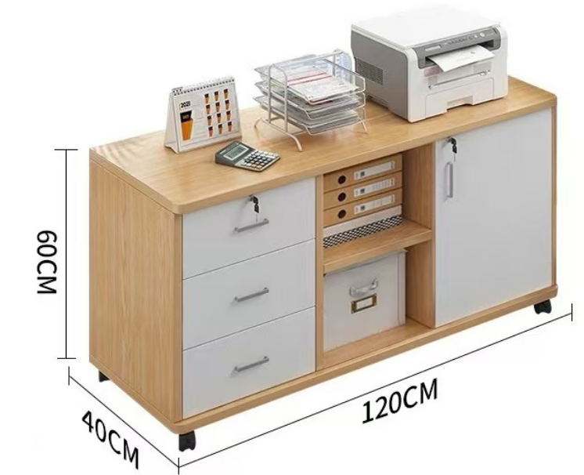
6 | 定制矮柜 | 1650W*400D*900H | 1 | 组 |  |  |  | 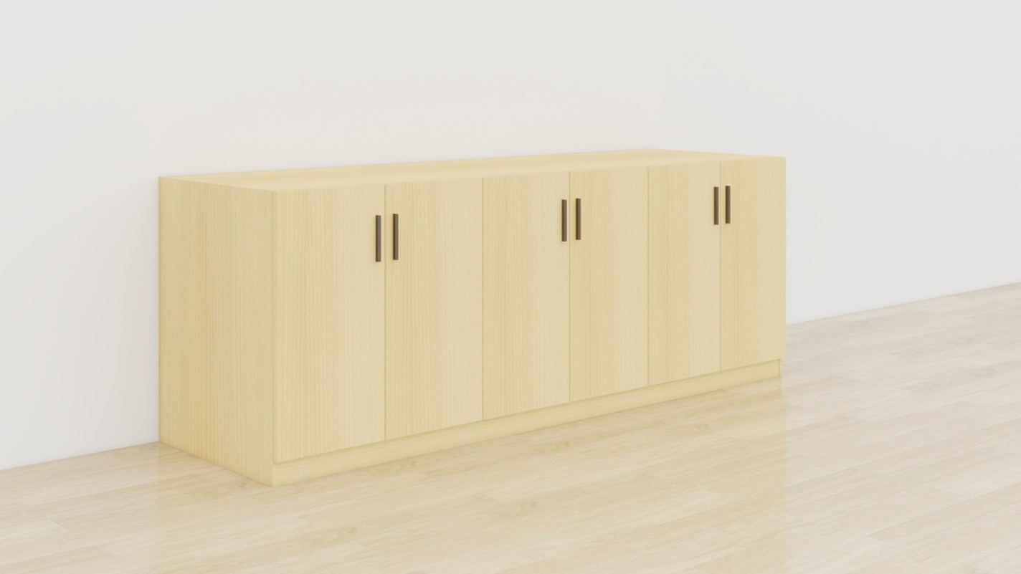
7 | 定制高书柜 | 1050W*400D*2500H | 1 | 组 |  |  |  | 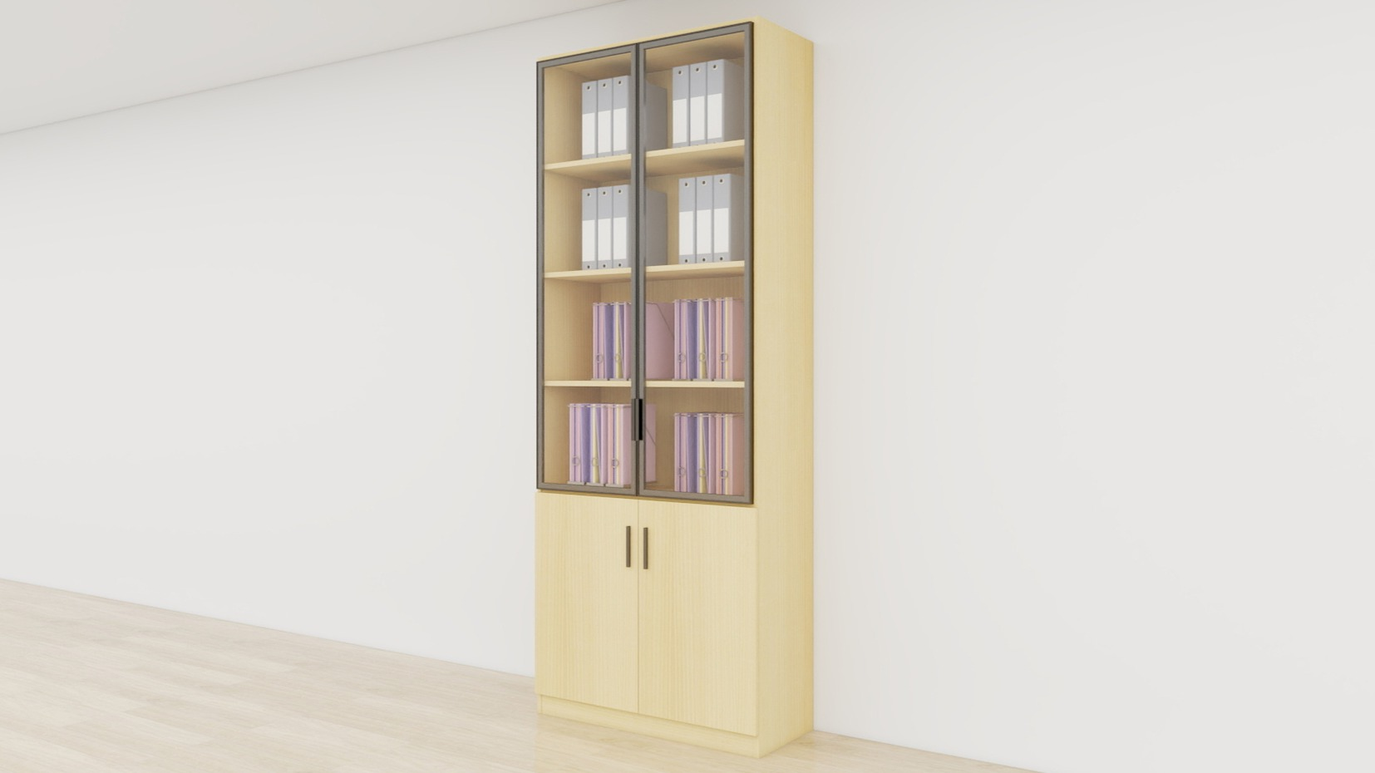
8 | 定制矮柜 | 2700W*600D*900H | 1 | 组 |  |  | 1.基材：台面采用人造大理石，2021年1月1日以来人造石台面检验检测报告，检验依据JC/T 908-2013《人造石》或国家相关标准、GB/T 26696-2011《家具用高分子材料台面板》或国家相关标准，检测合格内容包含但不限于以下项目：尺寸偏差、外观质量、莫氏硬度；抗老化；耐高温、吸水率、落球冲击、弯曲性能、压缩强度、耐磨性、放射性防护分类控制、耐污染性、耐化学药品性、耐热性、耐高温性能，其他采用18mm多层实木板+三聚氰胺饰面板经过防虫、防腐、烘干等处理,多层实木板通过GB/T 9846-2015《普通胶合板》、GB/T 39600-2021《人造板及其制品甲醛释放量分级》，检测内容包含但不限于以下项目：甲醛释放量≤0.025mg/m³标准检测合格；GB/T 35601-2017《绿色产品评价 人造板和木质地板》或国家相关标准，检测合格内容包含但不限于以下项目：挥发性有机化合物苯、甲苯、二甲苯、总挥发性有机化合物。 2.封边：采用PVC封边，PVC封边条通过QB/T4463-2013《家具用封边条要求》标准检测合格； 3、封边胶：采用颗粒热熔胶，符合HJ 2541-2016《环境标志产品技术要求 胶黏剂》标准检测合格。 4、配件：采用液压铰链、铝合金拉手、三合一等优质配件 。 5、含水槽、水龙头。 | 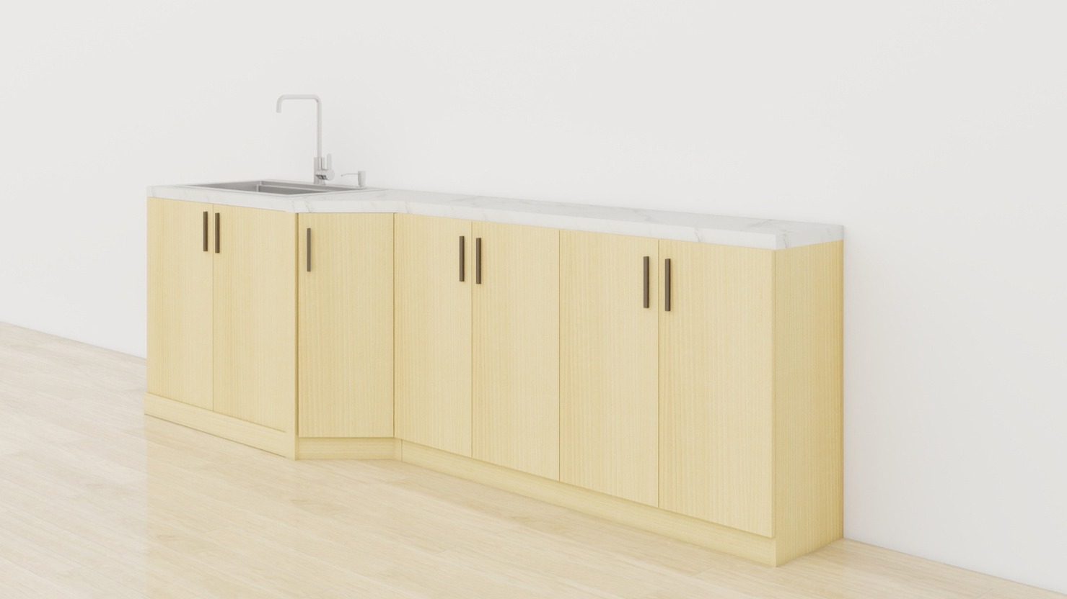
小计： |  |  |  |  |  | 0.00
四、PI办公室
1 | 办公桌 | 1500W*600D*760H | 2 | 组 |  |  | 1.采用18mm多层实木板+三聚氰胺饰面板经过防虫、防腐、烘干等处理,多层实木板通过GB/T 9846-2015《普通胶合板》、GB/T 39600-2021《人造板及其制品甲醛释放量分级》，检测内容包含但不限于以下项目：甲醛释放量≤0.025mg/m³标准检测合格；GB/T 35601-2017《绿色产品评价 人造板和木质地板》或国家相关标准，检测合格内容包含但不限于以下项目：挥发性有机化合物苯、甲苯、二甲苯、总挥发性有机化合物。 2、玻璃采用钢化玻璃，硬度高，抗冲击力强，耐刮花耐高温。 3.封边：采用PVC封边，PVC封边条通过QB/T4463-2013《家具用封边条要求》标准检测合格； 4、封边胶：采用颗粒热熔胶，符合HJ 2541-2016《环境标志产品技术要求 胶黏剂》标准检测合格。 5、配件：采用液压铰链、铝合金拉手、三合一等优质配件。 | 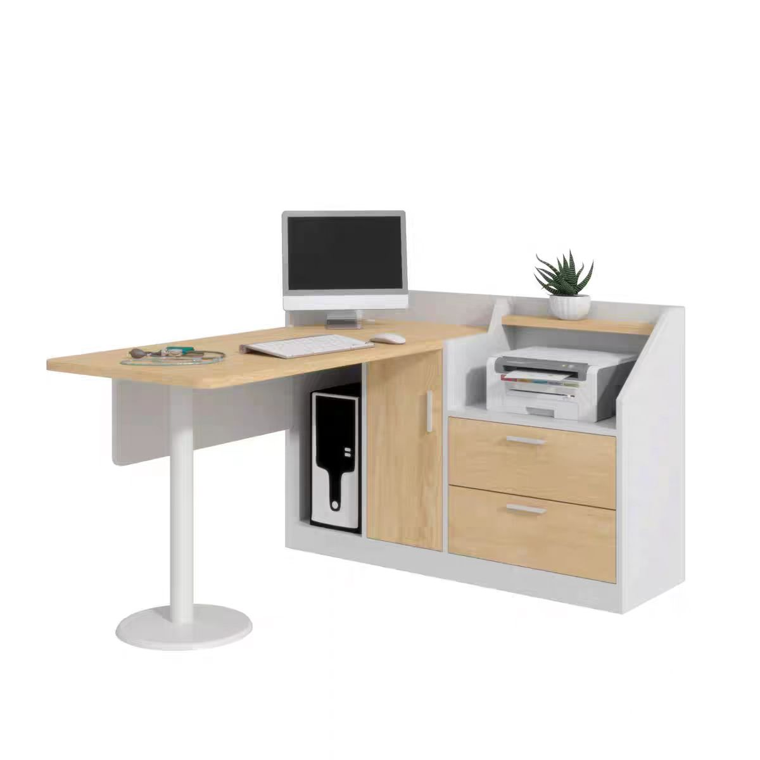
2 | 定制书柜 | 970W*430D*2500H | 1 | 组
3 | 定制书柜 | 880W*360D*2500H | 1 | 组
 | 小计： |  |  |  |  | 0.00
五、学术会议室
1 | 培训桌 | 1400W*500D*750H | 8 | 张 |  |  | 1.台面：采用25mm厚优质高密度环保三胺板，桌面采用不小于1.5mm厚PVC封边条封边，颜色可选配； 2.前挡板：采用15mm厚优质高密度环保三胺板，颜色可选配。 3.面托：3mm厚冷板冲压成形 4.书网：14圆管0.8厚、两端塑料托 5.横梁：50*1.2厚圆管，中间钢管连接联动 6.连接配件：钢制接头 7.侧脚：特制1.2厚钢管立脚，2.0厚铝合金底脚表面电镀 8.脚轮：PU静音轮万向轮，带刹车可锁止 9、特点：钢制接头旋转开关，实用坚固，配合紧密，其折叠功能节省现代办公空间，适合办公，酒店等场所会议用途 | 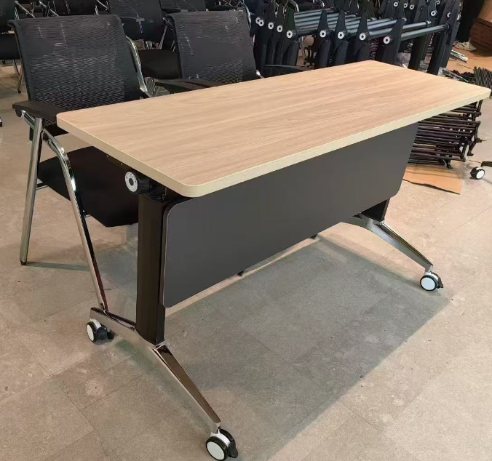
2 | 会议椅 | 630W*380D*820H | 35 | 张 |  |  | 1、面料：高分子纤维面料，耐磨，柔软舒适 2、塑胶件：背框+扶手PP加纤材料 3、木板：全新实木板，防虫，不脱皮，绿色环保 4、海绵：高密度回弹原生态海绵 5、架子：国标1.2厚，承受力强 | 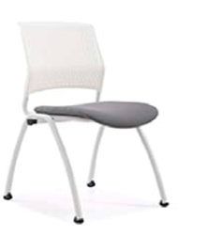
3 | 资料柜 | 1400W*400D*750H | 1 | 张 |  |  | 1.采用18mm多层实木板+三聚氰胺饰面板经过防虫、防腐、烘干等处理,多层实木板通过GB/T 9846-2015《普通胶合板》、GB/T 39600-2021《人造板及其制品甲醛释放量分级》，检测内容包含但不限于以下项目：甲醛释放量≤0.025mg/m³标准检测合格；GB/T 35601-2017《绿色产品评价 人造板和木质地板》或国家相关标准，检测合格内容包含但不限于以下项目：挥发性有机化合物苯、甲苯、二甲苯、总挥发性有机化合物。 2.封边：采用PVC封边，PVC封边条通过QB/T4463-2013《家具用封边条要求》标准检测合格； 3、封边胶：采用颗粒热熔胶，符合HJ 2541-2016《环境标志产品技术要求 胶黏剂》标准检测合格。 4、配件：采用液压铰链、铝合金拉手、三合一等优质配件。 | 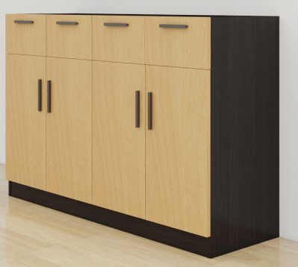
 | 小计： |  |  |  |  | 0.00
六、学生办公区
1 | 条桌 | 1200W*500D*750H | 11 | 张 |  |  | 1.桌面采用25mm+18mm多层实木板,三聚氰胺饰面板经过防虫、防腐、烘干等处理,多层实木板通过GB/T 9846-2015《普通胶合板》、GB/T 39600-2021《人造板及其制品甲醛释放量分级》，检测内容包含但不限于以下项目：甲醛释放量≤0.025mg/m³标准检测合格；GB/T 35601-2017《绿色产品评价 人造板和木质地板》或国家相关标准，检测合格内容包含但不限于以下项目：挥发性有机化合物苯、甲苯、二甲苯、总挥发性有机化合物。 2、钢脚：口字型，采用40*40*1.2mm厚方型钢管焊接成形，表面经过脱脂→酸洗→表调→磷化→水洗→烘干→静电喷塑→烘干等九工位处理，涂料采用国标优质环保塑粉，塑粉要符合HG/T 2006-2022《热固性和热塑性粉末涂料》检测标准；符合GB 18581-2020《木器涂料中有害物质限量》检测标准； 3、参与报价的厂家需提供满足以上要求的塑粉相应检测报告复印件并加盖公章。（检测报告需有CMA标识，且在全国认证认可信息公开服务平台（http://cx.cnca.cn）可查询）。 | 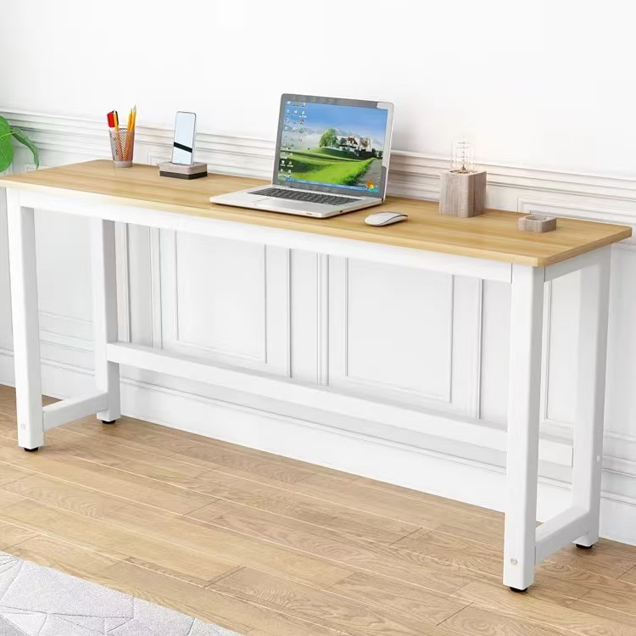
2 | 条桌 | 900W*500D*750 | 2 | 张
3 | 条桌 | 1070W*500D*750 | 1 | 张
4 | 条桌 | 1200W*600D*750H | 2 | 张
6 | 储物柜 | 890W*390D*1800H | 2 | 组 |  |  | 采用0.8mm冷轧钢板 1.柜体精选加厚冷轧钢板，可调节层板，每层承重80KG；。 2. 五金配件：优质的铝合金拉手； 3、玻璃采用3C认证钢化玻璃，硬度高，抗冲击力强，耐刮花耐高温。 4、所有工件经数控激光切割、冲压、折弯、焊接、机器打磨而成，表面经过脱脂→酸洗→表调→磷化→水洗→烘干→静电喷塑→烘干等九工位处理，涂料采用国标优质环保塑粉，塑粉要符合HG/T 2006-2022《热固性和热塑性粉末涂料》检测标准；符合GB 18581-2020《木器涂料中有害物质限量》检测标准；检测内容包含但不限于：抗细菌率≧Ⅰ级。 | 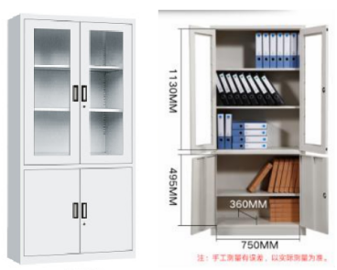
 | 小计： |  |  |  |  | 0.00
七、准备门口
1 | 八门更衣柜 | 890W*390D*1800H | 3 | 组 |  |  | 采用0.8mm冷轧钢板 1.柜体精选加厚冷轧钢板，可调节层板，每层承重80KG；冷轧钢板符合GB/T 11253-2019《碳素结构钢冷轧钢板及钢带》等相应国家标准。 2. 五金配件：优质的铝合金拉手； 3、所有工件经数控激光切割、冲压、折弯、焊接、机器打磨而成，表面经过脱脂→酸洗→表调→磷化→水洗→烘干→静电喷塑→烘干等九工位处理，涂料采用国标优质环保塑粉，塑粉要符合HG/T 2006-2022《热固性和热塑性粉末涂料》检测标准；符合GB 18581-2020《木器涂料中有害物质限量》检测标准。 | 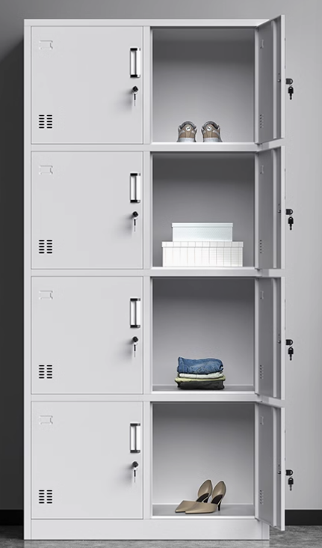
小计： |  |  |  |  |  | 0.00
八、排烟机房
1 | 货架 | 1200W*500D*2000H | 3 | 组 |  |  | 一、材质说明： 1、立柱和横梁采用1.0mm厚度的优质冷轧钢板压制成型； 2、层板用国标0.8mm厚度的优质冷轧钢板，内含加强筋； 二、结构： 1、货架整体可以拆装，整架共分四层，蝴蝶卡扣，每层节距可以自由调节，这样可以满足摆放不同大小的物品； 三、工艺/其它说明： 1、所有工件经数控激光切割、冲压、折弯、焊接、机器打磨而成，表面经过脱脂→酸洗→表调→磷化→水洗→烘干→静电喷塑→烘干等九工位处理，涂料采用国标优质环保塑粉，塑粉要符合HG/T 2006-2022《热固性和热塑性粉末涂料》检测标准；符合GB 18581-2020《木器涂料中有害物质限量》检测标准。 | 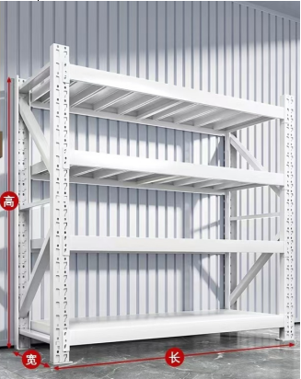
2 | 货架 | 1500W*500D*2000H | 2 | 组
 | 小计： |  |  |  |  | 0.00
九、实验室更衣门口
1 | 定制鞋柜 | 3500W*350D*1170H | 1 | 组 |  |  | 1、采用18mm多层实木板+三聚氰胺饰面板经过防虫、防腐、烘干等处理,多层实木板通过GB/T 9846-2015《普通胶合板》、GB/T 39600-2021《人造板及其制品甲醛释放量分级》，检测内容包含但不限于以下项目：甲醛释放量≤0.025mg/m³标准检测合格；GB/T 35601-2017《绿色产品评价 人造板和木质地板》或国家相关标准，检测合格内容包含但不限于以下项目：挥发性有机化合物苯、甲苯、二甲苯、总挥发性有机化合物。 2、封边：采用PVC封边，PVC封边条通过QB/T4463-2013《家具用封边条要求》标准检测合格； 3、封边胶：采用颗粒热熔胶，热熔胶通过HJ 2541-2016《环境标志产品技术要求 胶黏剂》标准检测合格。 4、配件：采用液压铰链、铝合金拉手、三合一、三节路轨等优质配件。 | 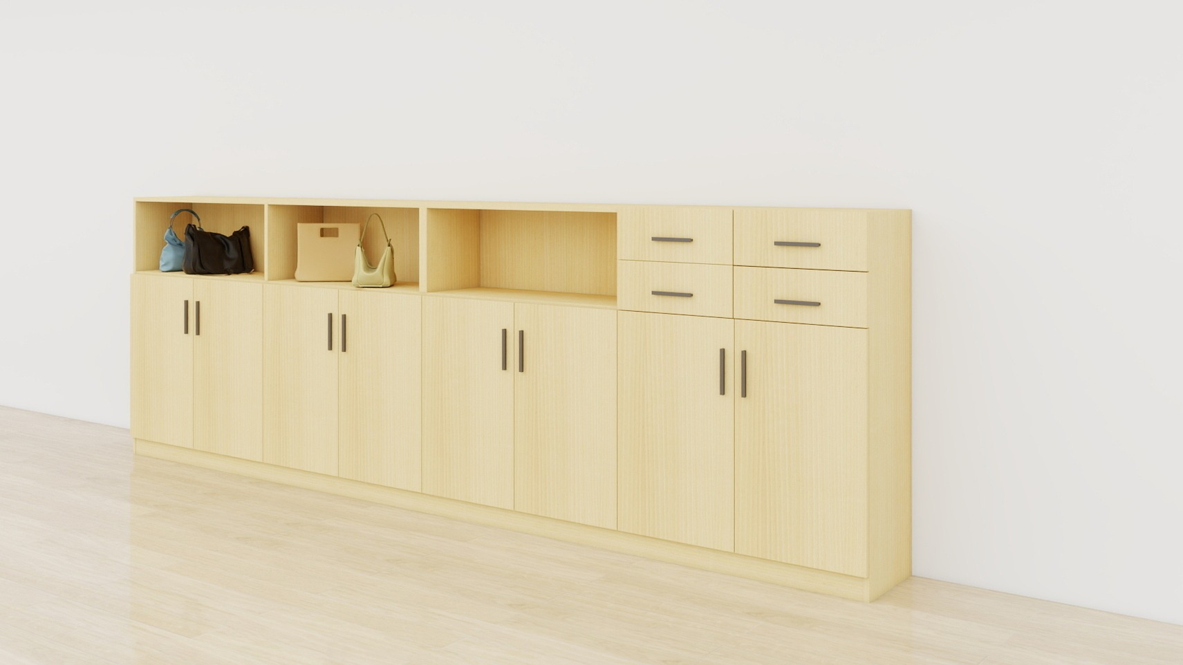
2 | 定制鞋柜 | 2450W*350D*500H | 1 | 组 |  |  |  | 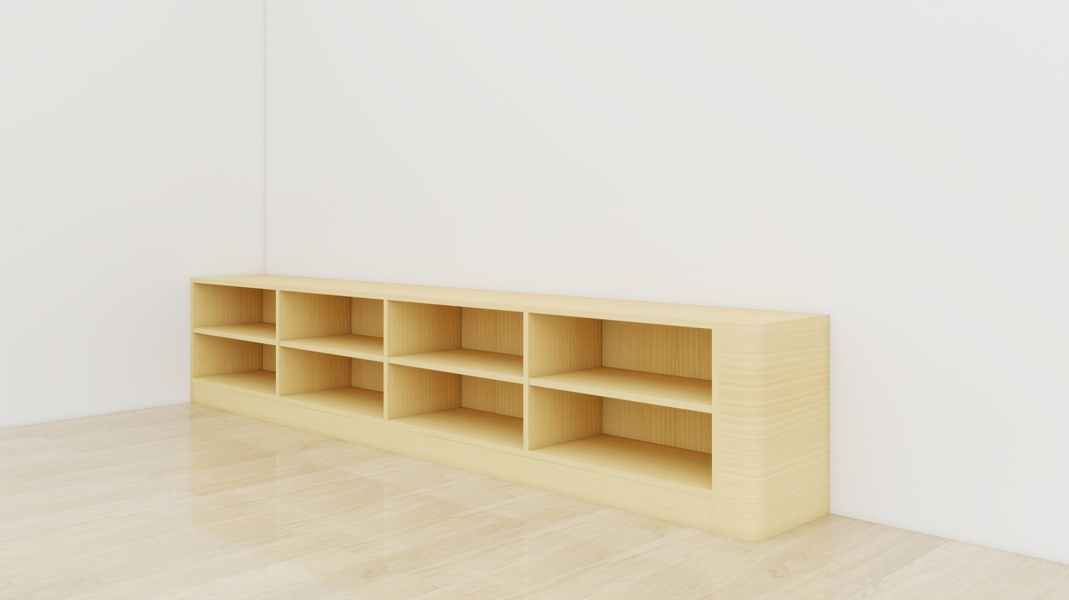
 |  |  |  |  | 小计： | 0.00
十、实验椅/塑料椅
1 | 实验椅 | 520W*360D*690H | 140 | 张 |  |  | 基材：1.加厚铝合金底座，一体成型，加厚筋，称重加强，PU皮革，高密度海绵，15mm加厚地板； 2.2.0cm管壁自由升降，3级安全气杆，360°自由控制旋转；3.加厚铝合金底座 | 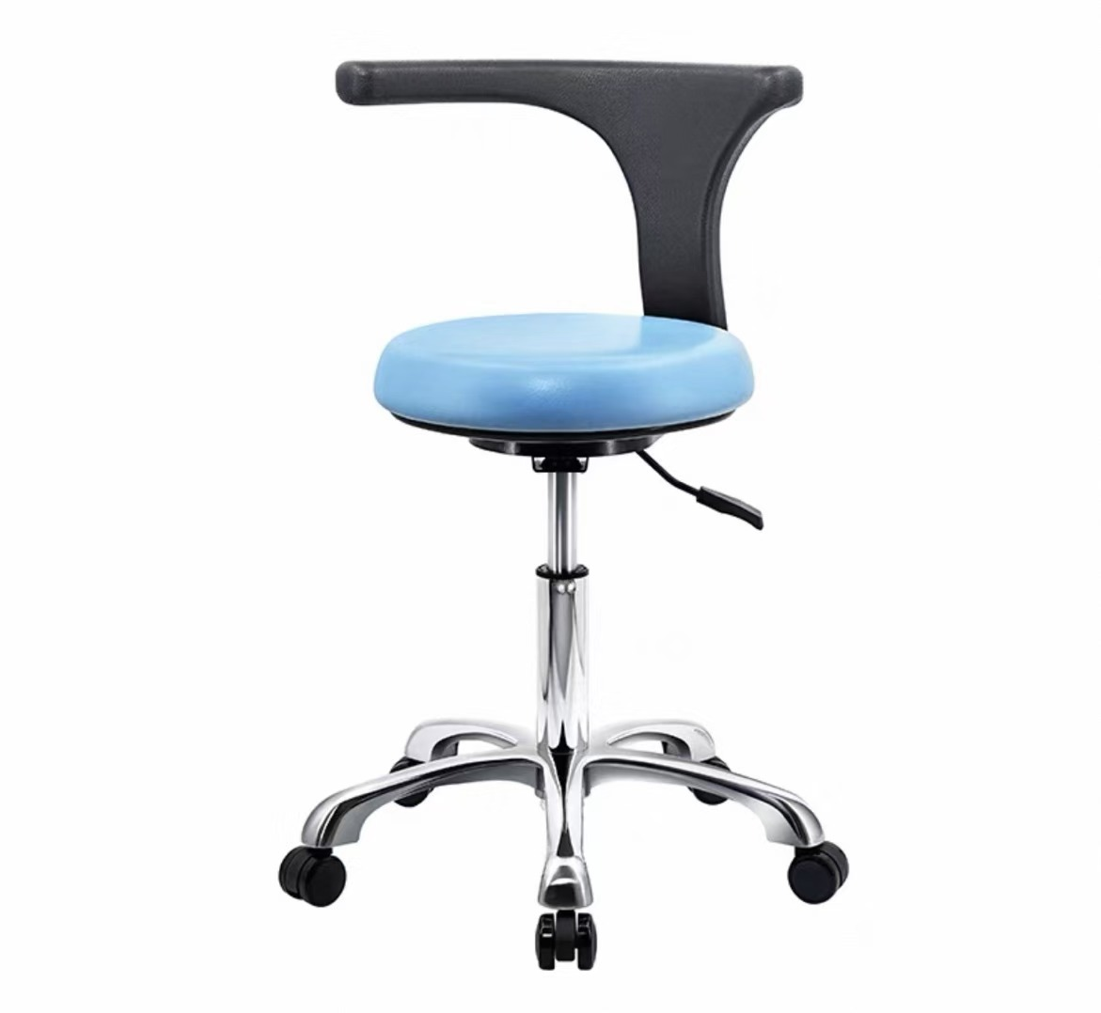
2 | 塑料椅 | 270W*270D*475H | 20 | 张 |  |  | 1、厚实PP材质使用放心，选用PP材质制作稳固扎实放心使用。 2、轻松堆叠节省空间叠加摆放，收纳不占地 日常取用方便。 3、线条设计造型简约大气，人体工程学设计 久坐不易累造型美观。 4、抗压材质坚固不易损坏，承重力强 材质坚固耐用 不易变形。 5、镀铬装饰孔扣提升整体质感，传统圆口提空设计，方便拿起凳子不划伤手。 6、磨砂分格凳面防滑舒适，家居矮板凳，坚固耐用。 | 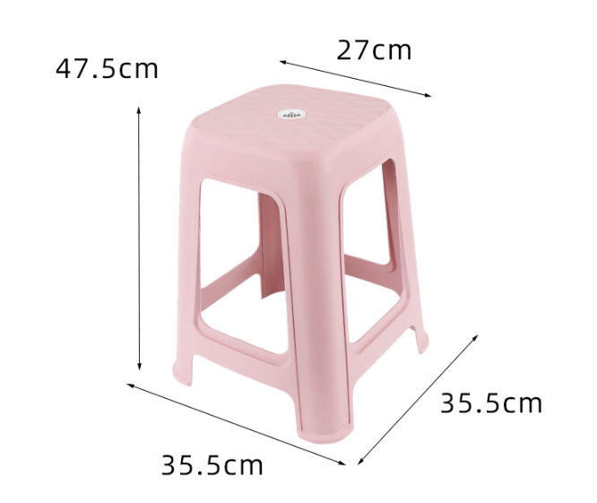 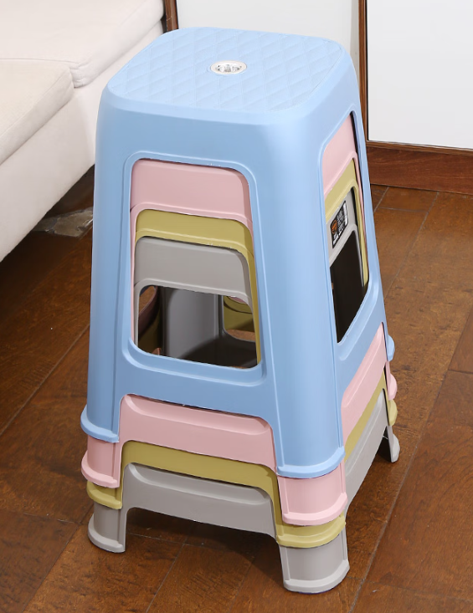
 |  |  |  |  | 小计： | 0.00
十一、普通实验室1
1 | 中央台（带试剂架） | 3940W*1500D*850H | 2 | 组 |  |  | 1、基材：台面采用12.7mm厚实芯理化板，耐强酸强碱耐腐蚀，耐高温。操作边加厚到25.4mm。具备耐酸碱性能、耐冲击、韧性强等特点。1.1台面板表面耐腐蚀层理化膜采用“电子束固化技术”生产，参与投标厂家需提供证明函件。化学性能测试依据“GB/T 17657-2022”实验方法进行检验，测试试剂至少包含且满足以下要求：硝酸(65%)；氢氧化钠(≥40%)；氢氟酸（40%）；硫酸（98%）；氯苯；高氯酸（90%）；王水；硝酸银饱和液；氯化镁（10%）；无水甲醇等51项以上实验室常用化学试剂，覆盖玻璃板、不覆盖检验结果均为“无明显变化”，分级结果均为5级。1.2台面板甲醛释放量检测结果＜0.016mg/m³（判定依据为GB18580-2017），同时根据检测结果，依据GB/T39600-2021判定为ENF 级。1.3台面板物理性能优越,按照“GB/T 7911-2024”标准进行检验,检验项目的检验结果至少包含且满足以下要求：“耐划痕(金刚石划痕法)”≥4N试件表面无大于90%的连续划痕；“尺寸稳定性（高温）横向”检验结果≤0.65%；“耐辐射热”≥260s；“抗拉强度(纵向)”≥145MPa；“耐龟裂性能”≥5级用6倍放大镜观察表面无裂纹。1.4台面板“色差”检测结果达到△E≤0.09（检测方法为GB/T 17657-2022）。1.5台面板“静曲强度—浸渍-冰冻-干燥处理法”检测结果≥82MPa（检测方法为GB/T 17657-2022）。1.6台面板“比活度”测试依据GB 6566-2010检测标准:“钾-40”比活度测试检测结果＜26Bq/kg、“钍-232”比活度测试检测结果＜3.5Bq/kg。参与报价的厂家需提供满足以上要求的台面板相应检测报告复印件并加盖公章。（检测报告需有CMA标识，且在全国认证认可信息公开服务平台（http://cx.cnca.cn）可查询） 2、柜体采用1.0mm全钢结构。工艺要求：采用全自动数控激光切割机下料，折弯采用全自动数控折弯机一次性一体折弯成型，表面经环氧树脂粉末静电流水线自动化喷涂及高温固化，产品符合GB 24820-2009《实验室家具通用技术条件》。储物柜力学性能检查结果符合 GB/T 10357.5-1989要求。 3.试剂架：采用铝型材和钢化玻璃，牢固耐用，玻璃采用>0.8厘米厚钢化玻璃，具有良好的透明度。两个立柱之间距离不超过1500mm。 4.5组全钢线盒插座（每组含两个5孔插座，实际使用要求配置），2个网线插。" | 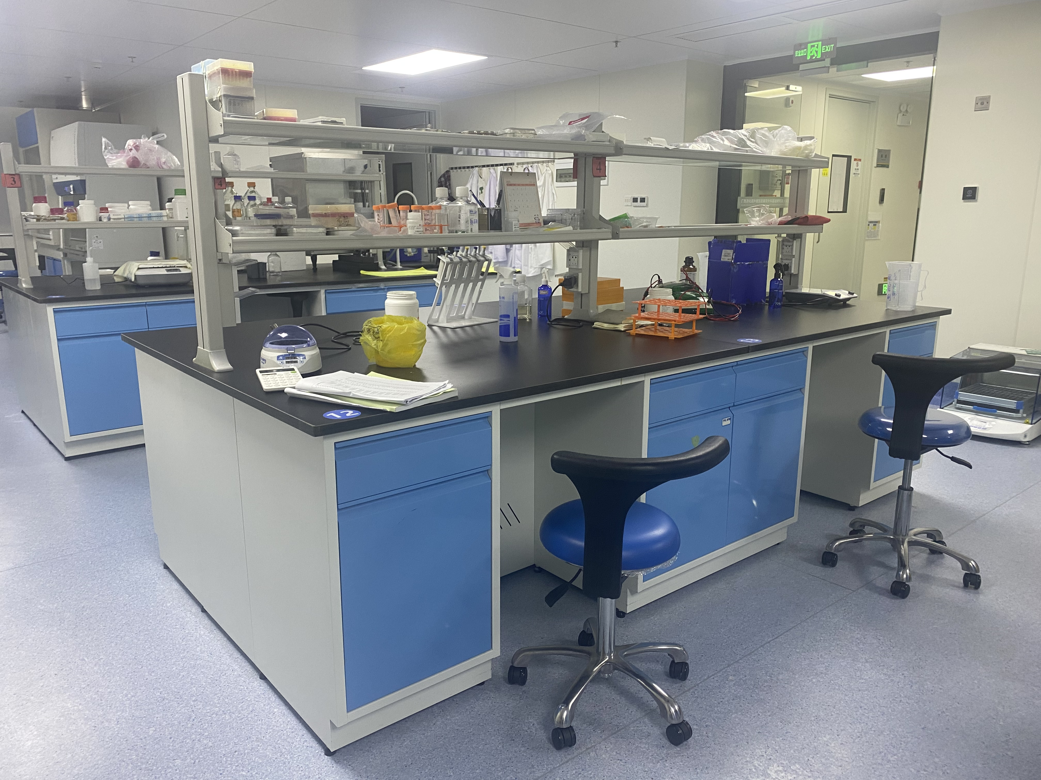
2 | 边台+转角柜(试剂架/吊柜） | 5700W*750D*850H | 1 | 组 |  |  | 1、基材：台面采用12.7mm厚实芯理化板，耐强酸强碱耐腐蚀，耐高温。操作边加厚到25.4mm。具备耐酸碱性能、耐冲击、韧性强等特点。1.1台面板表面耐腐蚀层理化膜采用“电子束固化技术”生产，参与投标厂家需提供证明函件。化学性能测试依据“GB/T 17657-2022”实验方法进行检验，测试试剂至少包含且满足以下要求：硝酸(65%)；氢氧化钠(≥40%)；氢氟酸（40%）；硫酸（98%）；氯苯；高氯酸（90%）；王水；硝酸银饱和液；氯化镁（10%）；无水甲醇等51项以上实验室常用化学试剂，覆盖玻璃板、不覆盖检验结果均为“无明显变化”，分级结果均为5级。1.2台面板甲醛释放量检测结果＜0.016mg/m³（判定依据为GB18580-2017），同时根据检测结果，依据GB/T39600-2021判定为ENF 级。1.3台面板物理性能优越,按照“GB/T 7911-2024”标准进行检验,检验项目的检验结果至少包含且满足以下要求：“耐划痕(金刚石划痕法)”≥4N试件表面无大于90%的连续划痕；“尺寸稳定性（高温）横向”检验结果≤0.65%；“耐辐射热”≥260s；“抗拉强度(纵向)”≥145MPa；“耐龟裂性能”≥5级用6倍放大镜观察表面无裂纹。1.4台面板“色差”检测结果达到△E≤0.09（检测方法为GB/T 17657-2022）。1.5台面板“静曲强度—浸渍-冰冻-干燥处理法”检测结果≥82MPa（检测方法为GB/T 17657-2022）。1.6台面板“比活度”测试依据GB 6566-2010检测标准:“钾-40”比活度测试检测结果＜26Bq/kg、“钍-232”比活度测试检测结果＜3.5Bq/kg。参与报价的厂家需提供满足以上要求的台面板相应检测报告复印件并加盖公章。（检测报告需有CMA标识，且在全国认证认可信息公开服务平台（http://cx.cnca.cn）可查询） 2、柜体采用1.0mm全钢结构。工艺要求：采用全自动数控激光切割机下料，折弯采用全自动数控折弯机一次性一体折弯成型，表面经环氧树脂粉末静电流水线自动化喷涂及高温固化，产品符合GB 24820-2009《实验室家具通用技术条件》。储物柜力学性能检查结果符合 GB/T 10357.5-1989要求。 3.试剂架：采用铝型材和钢化玻璃，牢固耐用，玻璃采用>0.8厘米厚钢化玻璃，具有良好的透明度。两个立柱之间距离不超过1500mm。 4.5组全钢线盒插座（每组含两个5孔插座，实际使用要求配置），2个网线插。" | 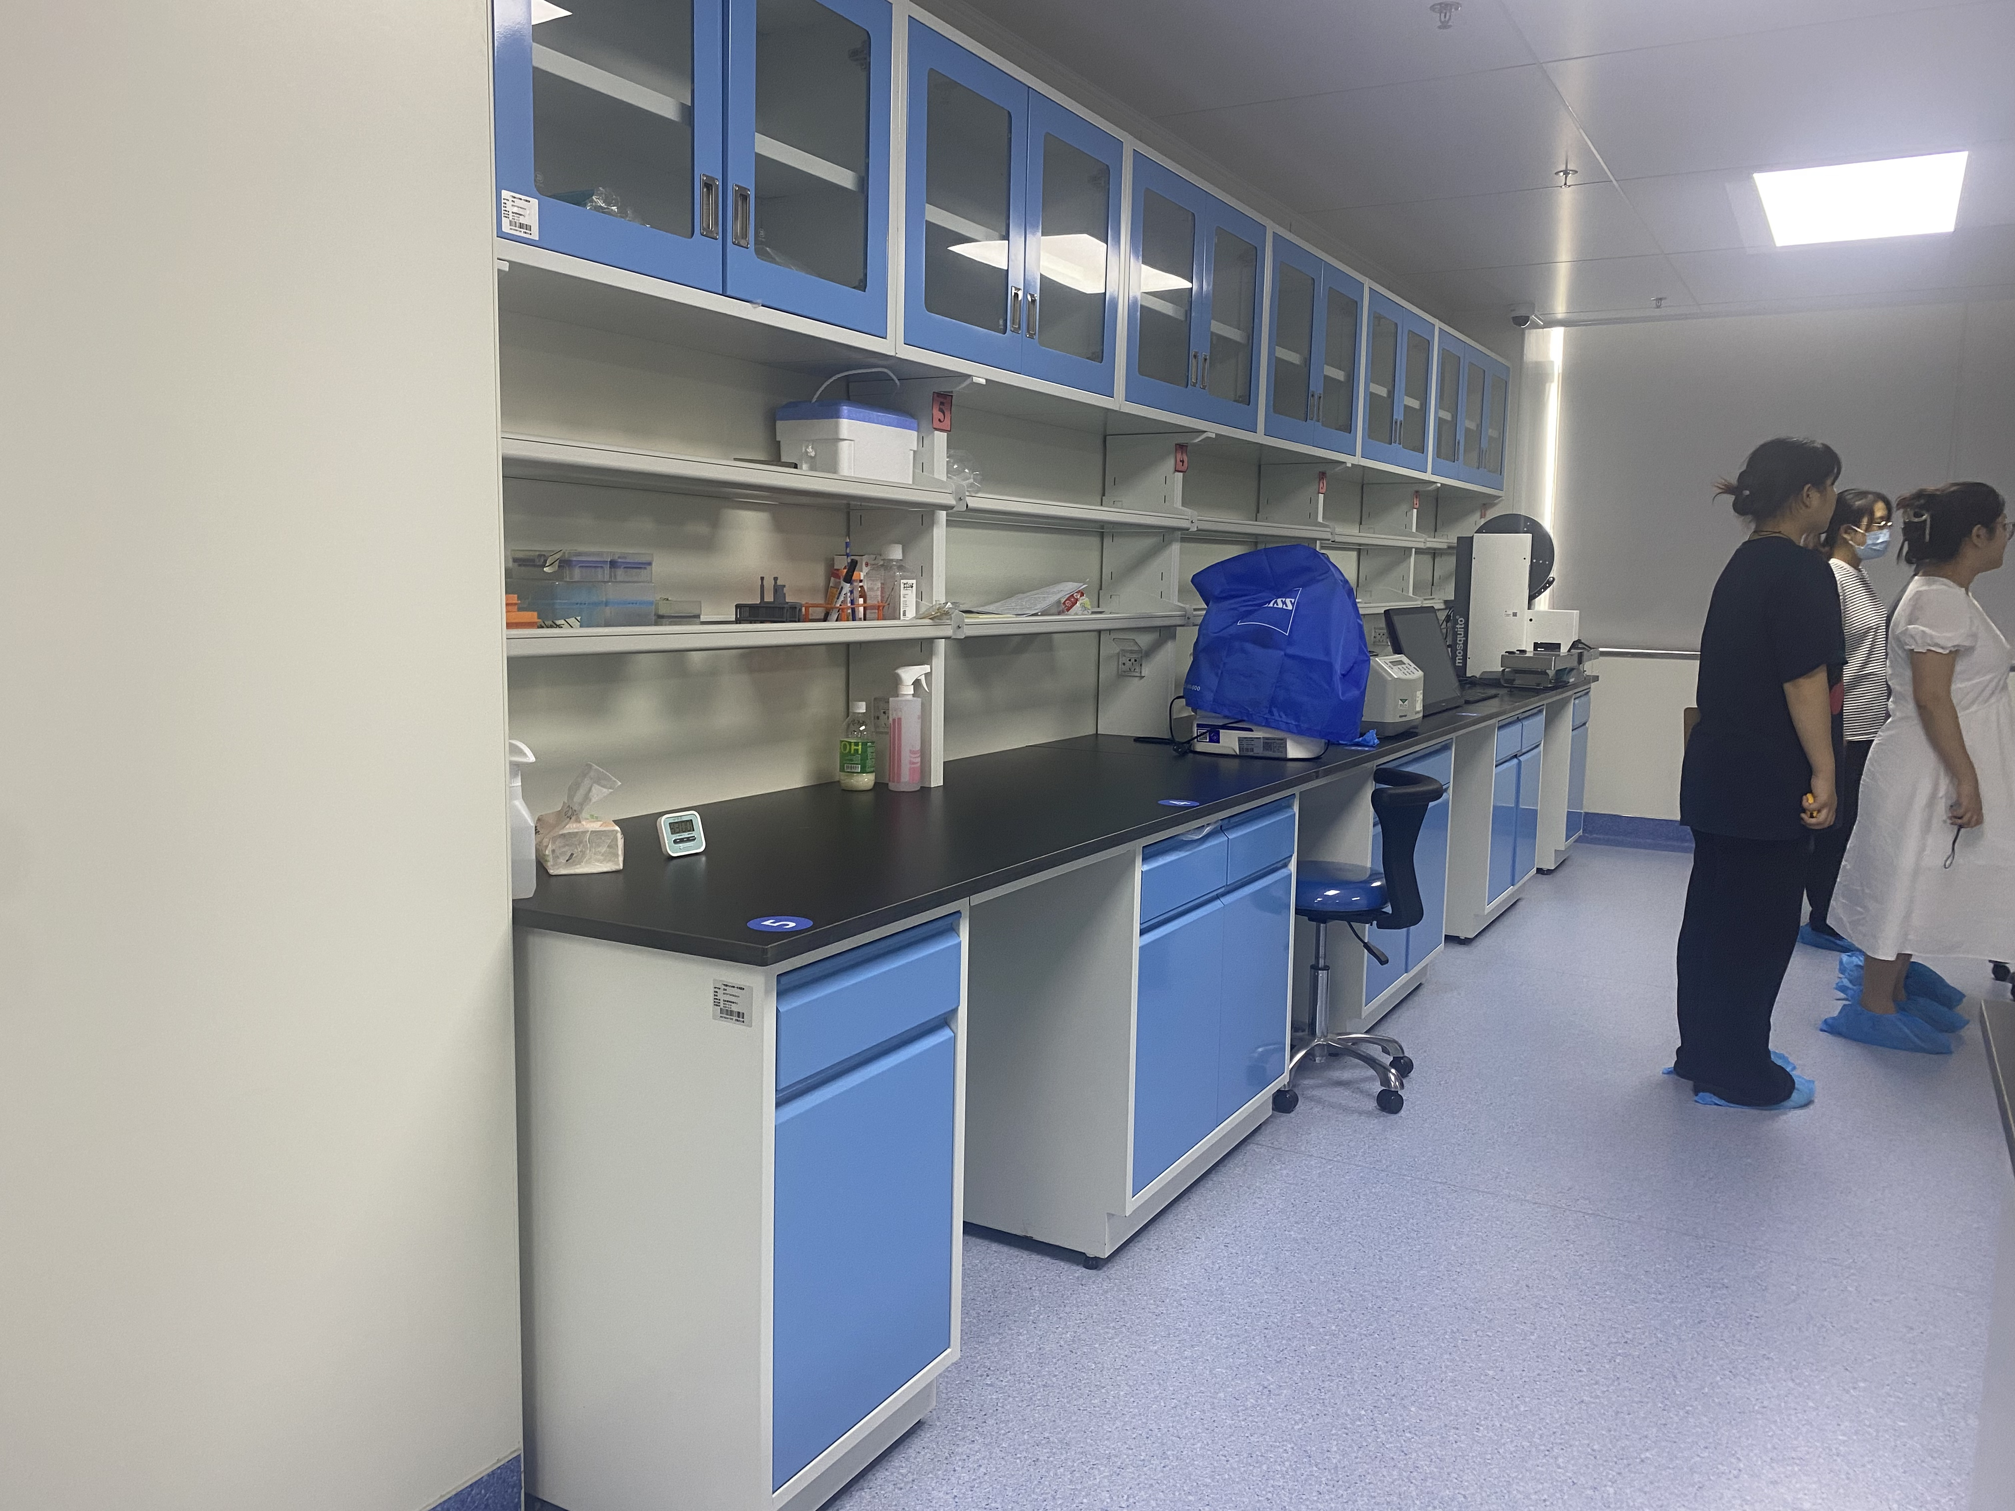
3 | 边台 | 7500W*750D*850H | 1 | 组 |  |  | 1、基材：台面采用12.7mm厚实芯理化板，耐强酸强碱耐腐蚀，耐高温。操作边加厚到25.4mm。具备耐酸碱性能、耐冲击、韧性强等特点。1.1台面板表面耐腐蚀层理化膜采用“电子束固化技术”生产，参与投标厂家需提供证明函件。化学性能测试依据“GB/T 17657-2022”实验方法进行检验，测试试剂至少包含且满足以下要求：硝酸(65%)；氢氧化钠(≥40%)；氢氟酸（40%）；硫酸（98%）；氯苯；高氯酸（90%）；王水；硝酸银饱和液；氯化镁（10%）；无水甲醇等51项以上实验室常用化学试剂，覆盖玻璃板、不覆盖检验结果均为“无明显变化”，分级结果均为5级。1.2台面板甲醛释放量检测结果＜0.016mg/m³（判定依据为GB18580-2017），同时根据检测结果，依据GB/T39600-2021判定为ENF 级。1.3台面板物理性能优越,按照“GB/T 7911-2024”标准进行检验,检验项目的检验结果至少包含且满足以下要求：“耐划痕(金刚石划痕法)”≥4N试件表面无大于90%的连续划痕；“尺寸稳定性（高温）横向”检验结果≤0.65%；“耐辐射热”≥260s；“抗拉强度(纵向)”≥145MPa；“耐龟裂性能”≥5级用6倍放大镜观察表面无裂纹。1.4台面板“色差”检测结果达到△E≤0.09（检测方法为GB/T 17657-2022）。1.5台面板“静曲强度—浸渍-冰冻-干燥处理法”检测结果≥82MPa（检测方法为GB/T 17657-2022）。1.6台面板“比活度”测试依据GB 6566-2010检测标准:“钾-40”比活度测试检测结果＜26Bq/kg、“钍-232”比活度测试检测结果＜3.5Bq/kg。参与报价的厂家需提供满足以上要求的台面板相应检测报告复印件并加盖公章。（检测报告需有CMA标识，且在全国认证认可信息公开服务平台（http://cx.cnca.cn）可查询） 2、柜体采用1.0mm全钢结构。工艺要求：采用全自动数控激光切割机下料，折弯采用全自动数控折弯机一次性一体折弯成型，表面经环氧树脂粉末静电流水线自动化喷涂及高温固化，产品符合GB 24820-2009《实验室家具通用技术条件》。储物柜力学性能检查结果符合 GB/T 10357.5-1989要求。 3.5组全钢线盒插座（每组含两个5孔插座，实际使用要求配置），2个网线插。 4.实验室三联水嘴主体材料：加厚国标H62铜管制造，整体高度≥585mm，重量≥1740g，直管管径Φ26*1.2mm，,臂管管径Φ22*1.2mm，鹅颈管管径Φ19*1.0mm，可360°旋转，固定底座直径≥55mm，底座锁母与台面中间添加齿形止退垫，使连接后不易松动稳定性强，与台面安装牢固。 5.水槽规格：540mm*440mm*310mm（外尺寸）材质：所有 PP 制品均采用全新高密度聚丙烯原包料，品质新料，绝无回料，高压一体注塑成型。 6.台式洗眼器 1.主体： 加厚铜质,高度240mm，涂层表面为高亮度超厚电镀层，耐腐蚀、耐热，防紫外线辐射，2.洗眼头：模注一体成型，软性橡胶并带有缓冲滤网，出水经缓压处理呈泡沫柱状，可持续均匀柔和,去除水中杂质。在水流压力最低0.2MPa 下，应以至少1.5L/min 的 流量提供冲洗液，保持洗眼至少 15min。 7.3个水槽、两个洗眼器" | 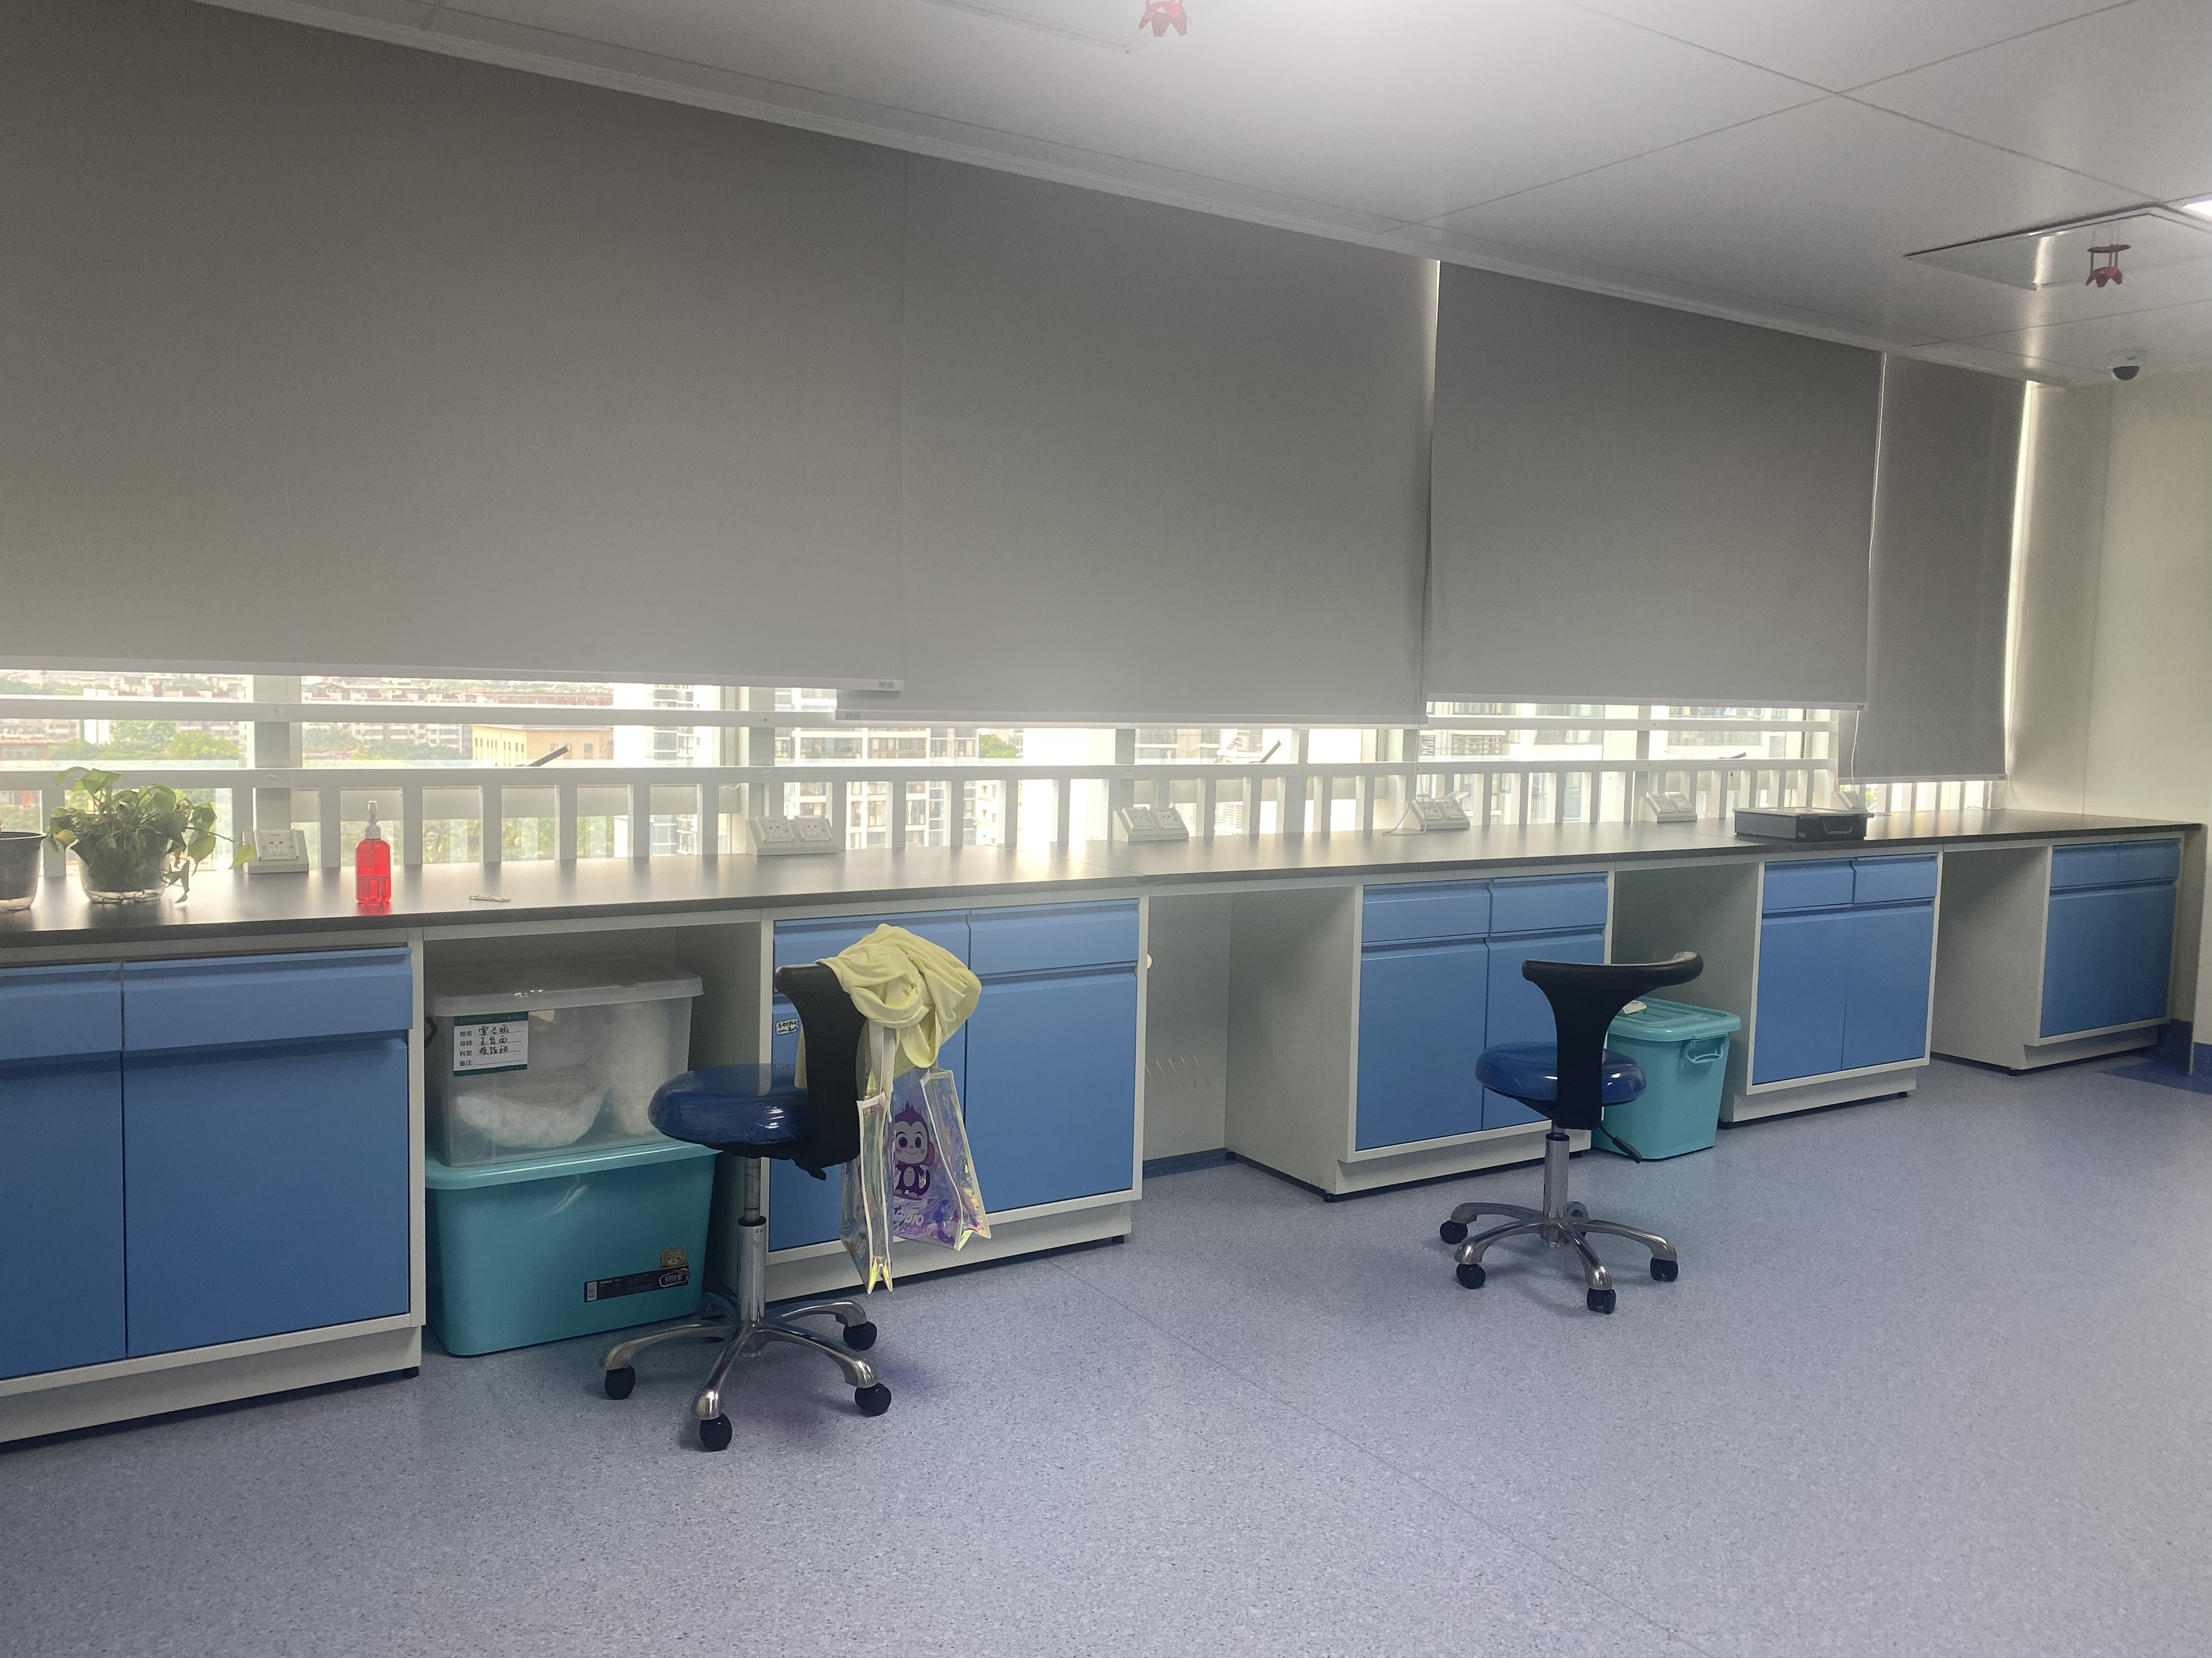
小计： |  |  |  |  |  | 0.00
十二、洗消间
1 | 边台 | 2420W*750D*850H | 1 | 组 |  |  | 1、基材：台面采用12.7mm厚实芯理化板，耐强酸强碱耐腐蚀，耐高温。操作边加厚到25.4mm。具备耐酸碱性能、耐冲击、韧性强等特点。1.1台面板表面耐腐蚀层理化膜采用“电子束固化技术”生产，参与投标厂家需提供证明函件。化学性能测试依据“GB/T 17657-2022”实验方法进行检验，测试试剂至少包含且满足以下要求：硝酸(65%)；氢氧化钠(≥40%)；氢氟酸（40%）；硫酸（98%）；氯苯；高氯酸（90%）；王水；硝酸银饱和液；氯化镁（10%）；无水甲醇等51项以上实验室常用化学试剂，覆盖玻璃板、不覆盖检验结果均为“无明显变化”，分级结果均为5级。1.2台面板甲醛释放量检测结果＜0.016mg/m³（判定依据为GB18580-2017），同时根据检测结果，依据GB/T39600-2021判定为ENF 级。1.3台面板物理性能优越,按照“GB/T 7911-2024”标准进行检验,检验项目的检验结果至少包含且满足以下要求：“耐划痕(金刚石划痕法)”≥4N试件表面无大于90%的连续划痕；“尺寸稳定性（高温）横向”检验结果≤0.65%；“耐辐射热”≥260s；“抗拉强度(纵向)”≥145MPa；“耐龟裂性能”≥5级用6倍放大镜观察表面无裂纹。1.4台面板“色差”检测结果达到△E≤0.09（检测方法为GB/T 17657-2022）。1.5台面板“静曲强度—浸渍-冰冻-干燥处理法”检测结果≥82MPa（检测方法为GB/T 17657-2022）。1.6台面板“比活度”测试依据GB 6566-2010检测标准:“钾-40”比活度测试检测结果＜26Bq/kg、“钍-232”比活度测试检测结果＜3.5Bq/kg。参与报价的厂家需提供满足以上要求的台面板相应检测报告复印件并加盖公章。（检测报告需有CMA标识，且在全国认证认可信息公开服务平台（http://cx.cnca.cn）可查询） 2、柜体采用1.0mm全钢结构。工艺要求：采用全自动数控激光切割机下料，折弯采用全自动数控折弯机一次性一体折弯成型，表面经环氧树脂粉末静电流水线自动化喷涂及高温固化，产品符合GB 24820-2009《实验室家具通用技术条件》。储物柜力学性能检查结果符合 GB/T 10357.5-1989要求。 3.5组全钢线盒插座（每组含两个5孔插座，实际使用要求配置），2个网线插。 4.实验室三联水嘴主体材料：加厚国标H62铜管制造，整体高度≥585mm，重量≥1740g，直管管径Φ26*1.2mm，,臂管管径Φ22*1.2mm，鹅颈管管径Φ19*1.0mm，可360°旋转，固定底座直径≥55mm，底座锁母与台面中间添加齿形止退垫，使连接后不易松动稳定性强，与台面安装牢固。 5.水槽规格：540mm*440mm*310mm（外尺寸）材质：所有 PP 制品均采用全新高密度聚丙烯原包料，品质新料，绝无回料，高压一体注塑成型。 6.1个水槽
小计： |  |  |  |  |  | 0.00
十三、超声裂解仪
1 | 边台 | 970W*600D*850H | 1 | 组 |  |  | "1、基材：台面采用12.7mm厚实芯理化板，耐强酸强碱耐腐蚀，耐高温。操作边加厚到25.4mm。具备耐酸碱性能、耐冲击、韧性强等特点。1.1台面板表面耐腐蚀层理化膜采用“电子束固化技术”生产，参与投标厂家需提供证明函件。化学性能测试依据“GB/T 17657-2022”实验方法进行检验，测试试剂至少包含且满足以下要求：硝酸(65%)；氢氧化钠(≥40%)；氢氟酸（40%）；硫酸（98%）；氯苯；高氯酸（90%）；王水；硝酸银饱和液；氯化镁（10%）；无水甲醇等51项以上实验室常用化学试剂，覆盖玻璃板、不覆盖检验结果均为“无明显变化”，分级结果均为5级。1.2台面板甲醛释放量检测结果＜0.016mg/m³（判定依据为GB18580-2017），同时根据检测结果，依据GB/T39600-2021判定为ENF 级。1.3台面板物理性能优越,按照“GB/T 7911-2024”标准进行检验,检验项目的检验结果至少包含且满足以下要求：“耐划痕(金刚石划痕法)”≥4N试件表面无大于90%的连续划痕；“尺寸稳定性（高温）横向”检验结果≤0.65%；“耐辐射热”≥260s；“抗拉强度(纵向)”≥145MPa；“耐龟裂性能”≥5级用6倍放大镜观察表面无裂纹。1.4台面板“色差”检测结果达到△E≤0.09（检测方法为GB/T 17657-2022）。1.5台面板“静曲强度—浸渍-冰冻-干燥处理法”检测结果≥82MPa（检测方法为GB/T 17657-2022）。1.6台面板“比活度”测试依据GB 6566-2010检测标准:“钾-40”比活度测试检测结果＜26Bq/kg、“钍-232”比活度测试检测结果＜3.5Bq/kg。参与报价的厂家需提供满足以上要求的台面板相应检测报告复印件并加盖公章。（检测报告需有CMA标识，且在全国认证认可信息公开服务平台（http://cx.cnca.cn）可查询） 2、柜体采用1.0mm全钢结构。工艺要求：采用全自动数控激光切割机下料，折弯采用全自动数控折弯机一次性一体折弯成型，表面经环氧树脂粉末静电流水线自动化喷涂及高温固化，产品符合GB 24820-2009《实验室家具通用技术条件》。储物柜力学性能检查结果符合 GB/T 10357.5-1989要求。 3.2组全钢线盒插座（每组含两个5孔插座，实际使用要求配置），2个网线插。
小计： |  |  |  |  |  | 0.00
十四、动物处置室
1 | 边台(带试剂架/吊柜） | 5270W*750D*850H | 1 | 组 |  |  | 1、基材：台面采用12.7mm厚实芯理化板，耐强酸强碱耐腐蚀，耐高温。操作边加厚到25.4mm。具备耐酸碱性能、耐冲击、韧性强等特点。1.1台面板表面耐腐蚀层理化膜采用“电子束固化技术”生产，参与投标厂家需提供证明函件。化学性能测试依据“GB/T 17657-2022”实验方法进行检验，测试试剂至少包含且满足以下要求：硝酸(65%)；氢氧化钠(≥40%)；氢氟酸（40%）；硫酸（98%）；氯苯；高氯酸（90%）；王水；硝酸银饱和液；氯化镁（10%）；无水甲醇等51项以上实验室常用化学试剂，覆盖玻璃板、不覆盖检验结果均为“无明显变化”，分级结果均为5级。1.2台面板甲醛释放量检测结果＜0.016mg/m³（判定依据为GB18580-2017），同时根据检测结果，依据GB/T39600-2021判定为ENF 级。1.3台面板物理性能优越,按照“GB/T 7911-2024”标准进行检验,检验项目的检验结果至少包含且满足以下要求：“耐划痕(金刚石划痕法)”≥4N试件表面无大于90%的连续划痕；“尺寸稳定性（高温）横向”检验结果≤0.65%；“耐辐射热”≥260s；“抗拉强度(纵向)”≥145MPa；“耐龟裂性能”≥5级用6倍放大镜观察表面无裂纹。1.4台面板“色差”检测结果达到△E≤0.09（检测方法为GB/T 17657-2022）。1.5台面板“静曲强度—浸渍-冰冻-干燥处理法”检测结果≥82MPa（检测方法为GB/T 17657-2022）。1.6台面板“比活度”测试依据GB 6566-2010检测标准:“钾-40”比活度测试检测结果＜26Bq/kg、“钍-232”比活度测试检测结果＜3.5Bq/kg。参与报价的厂家需提供满足以上要求的台面板相应检测报告复印件并加盖公章。（检测报告需有CMA标识，且在全国认证认可信息公开服务平台（http://cx.cnca.cn）可查询） 2、柜体采用1.0mm全钢结构。工艺要求：采用全自动数控激光切割机下料，折弯采用全自动数控折弯机一次性一体折弯成型，表面经环氧树脂粉末静电流水线自动化喷涂及高温固化，产品符合GB 24820-2009《实验室家具通用技术条件》。储物柜力学性能检查结果符合 GB/T 10357.5-1989要求。 3.试剂架：采用铝型材和钢化玻璃，牢固耐用，玻璃采用>0.8厘米厚钢化玻璃，具有良好的透明度。两个立柱之间距离不超过1500mm。 4.5组全钢线盒插座（每组含两个5孔插座，实际使用要求配置），2个网线插。 5.实验室三联水嘴主体材料：加厚国标H62铜管制造，整体高度≥585mm，重量≥1740g，直管管径Φ26*1.2mm，,臂管管径Φ22*1.2mm，鹅颈管管径Φ19*1.0mm，可360°旋转，固定底座直径≥55mm，底座锁母与台面中间添加齿形止退垫，使连接后不易松动稳定性强，与台面安装牢固。 6.水槽规格：540mm*440mm*310mm（外尺寸）材质：所有 PP 制品均采用全新高密度聚丙烯原包料，品质新料，绝无回料，高压一体注塑成型。 7.2个水槽2
2 | 边台 | 2500W*660D*850H | 1 | 组 |  |  | 1、基材：台面采用12.7mm厚实芯理化板，耐强酸强碱耐腐蚀，耐高温。操作边加厚到25.4mm。具备耐酸碱性能、耐冲击、韧性强等特点。1.1台面板表面耐腐蚀层理化膜采用“电子束固化技术”生产，参与投标厂家需提供证明函件。化学性能测试依据“GB/T 17657-2022”实验方法进行检验，测试试剂至少包含且满足以下要求：硝酸(65%)；氢氧化钠(≥40%)；氢氟酸（40%）；硫酸（98%）；氯苯；高氯酸（90%）；王水；硝酸银饱和液；氯化镁（10%）；无水甲醇等51项以上实验室常用化学试剂，覆盖玻璃板、不覆盖检验结果均为“无明显变化”，分级结果均为5级。1.2台面板甲醛释放量检测结果＜0.016mg/m³（判定依据为GB18580-2017），同时根据检测结果，依据GB/T39600-2021判定为ENF 级。1.3台面板物理性能优越,按照“GB/T 7911-2024”标准进行检验,检验项目的检验结果至少包含且满足以下要求：“耐划痕(金刚石划痕法)”≥4N试件表面无大于90%的连续划痕；“尺寸稳定性（高温）横向”检验结果≤0.65%；“耐辐射热”≥260s；“抗拉强度(纵向)”≥145MPa；“耐龟裂性能”≥5级用6倍放大镜观察表面无裂纹。1.4台面板“色差”检测结果达到△E≤0.09（检测方法为GB/T 17657-2022）。1.5台面板“静曲强度—浸渍-冰冻-干燥处理法”检测结果≥82MPa（检测方法为GB/T 17657-2022）。1.6台面板“比活度”测试依据GB 6566-2010检测标准:“钾-40”比活度测试检测结果＜26Bq/kg、“钍-232”比活度测试检测结果＜3.5Bq/kg。参与报价的厂家需提供满足以上要求的台面板相应检测报告复印件并加盖公章。（检测报告需有CMA标识，且在全国认证认可信息公开服务平台（http://cx.cnca.cn）可查询） 2、柜体采用1.0mm全钢结构。工艺要求：采用全自动数控激光切割机下料，折弯采用全自动数控折弯机一次性一体折弯成型，表面经环氧树脂粉末静电流水线自动化喷涂及高温固化，产品符合GB 24820-2009《实验室家具通用技术条件》。储物柜力学性能检查结果符合 GB/T 10357.5-1989要求。
 |  |  |  |  | 小计： | 0.00
十五、普通实验室1（外面）
1 | 边台 | 4640W*700D*850H | 1 | 组 |  |  | "1、基材：台面采用12.7mm厚实芯理化板，耐强酸强碱耐腐蚀，耐高温。操作边加厚到25.4mm。具备耐酸碱性能、耐冲击、韧性强等特点。1.1台面板表面耐腐蚀层理化膜采用“电子束固化技术”生产，参与投标厂家需提供证明函件。化学性能测试依据“GB/T 17657-2022”实验方法进行检验，测试试剂至少包含且满足以下要求：硝酸(65%)；氢氧化钠(≥40%)；氢氟酸（40%）；硫酸（98%）；氯苯；高氯酸（90%）；王水；硝酸银饱和液；氯化镁（10%）；无水甲醇等51项以上实验室常用化学试剂，覆盖玻璃板、不覆盖检验结果均为“无明显变化”，分级结果均为5级。1.2台面板甲醛释放量检测结果＜0.016mg/m³（判定依据为GB18580-2017），同时根据检测结果，依据GB/T39600-2021判定为ENF 级。1.3台面板物理性能优越,按照“GB/T 7911-2024”标准进行检验,检验项目的检验结果至少包含且满足以下要求：“耐划痕(金刚石划痕法)”≥4N试件表面无大于90%的连续划痕；“尺寸稳定性（高温）横向”检验结果≤0.65%；“耐辐射热”≥260s；“抗拉强度(纵向)”≥145MPa；“耐龟裂性能”≥5级用6倍放大镜观察表面无裂纹。1.4台面板“色差”检测结果达到△E≤0.09（检测方法为GB/T 17657-2022）。1.5台面板“静曲强度—浸渍-冰冻-干燥处理法”检测结果≥82MPa（检测方法为GB/T 17657-2022）。1.6台面板“比活度”测试依据GB 6566-2010检测标准:“钾-40”比活度测试检测结果＜26Bq/kg、“钍-232”比活度测试检测结果＜3.5Bq/kg。参与报价的厂家需提供满足以上要求的台面板相应检测报告复印件并加盖公章。（检测报告需有CMA标识，且在全国认证认可信息公开服务平台（http://cx.cnca.cn）可查询） 2、柜体采用1.0mm全钢结构。工艺要求：采用全自动数控激光切割机下料，折弯采用全自动数控折弯机一次性一体折弯成型，表面经环氧树脂粉末静电流水线自动化喷涂及高温固化，产品符合GB 24820-2009《实验室家具通用技术条件》。储物柜力学性能检查结果符合 GB/T 10357.5-1989要求。 3.5组全钢线盒插座（每组含两个5孔插座，实际使用要求配置），2个网线插。
小计： |  |  |  |  |  | 0.00
十六、普通实验室2
1 | 中央台（带试剂架） | 5740W*1500D*850H | 2 | 组 |  |  | "1、基材：台面采用12.7mm厚实芯理化板，耐强酸强碱耐腐蚀，耐高温。操作边加厚到25.4mm。具备耐酸碱性能、耐冲击、韧性强等特点。1.1台面板表面耐腐蚀层理化膜采用“电子束固化技术”生产，参与投标厂家需提供证明函件。化学性能测试依据“GB/T 17657-2022”实验方法进行检验，测试试剂至少包含且满足以下要求：硝酸(65%)；氢氧化钠(≥40%)；氢氟酸（40%）；硫酸（98%）；氯苯；高氯酸（90%）；王水；硝酸银饱和液；氯化镁（10%）；无水甲醇等51项以上实验室常用化学试剂，覆盖玻璃板、不覆盖检验结果均为“无明显变化”，分级结果均为5级。1.2台面板甲醛释放量检测结果＜0.016mg/m³（判定依据为GB18580-2017），同时根据检测结果，依据GB/T39600-2021判定为ENF 级。1.3台面板物理性能优越,按照“GB/T 7911-2024”标准进行检验,检验项目的检验结果至少包含且满足以下要求：“耐划痕(金刚石划痕法)”≥4N试件表面无大于90%的连续划痕；“尺寸稳定性（高温）横向”检验结果≤0.65%；“耐辐射热”≥260s；“抗拉强度(纵向)”≥145MPa；“耐龟裂性能”≥5级用6倍放大镜观察表面无裂纹。1.4台面板“色差”检测结果达到△E≤0.09（检测方法为GB/T 17657-2022）。1.5台面板“静曲强度—浸渍-冰冻-干燥处理法”检测结果≥82MPa（检测方法为GB/T 17657-2022）。1.6台面板“比活度”测试依据GB 6566-2010检测标准:“钾-40”比活度测试检测结果＜26Bq/kg、“钍-232”比活度测试检测结果＜3.5Bq/kg。参与报价的厂家需提供满足以上要求的台面板相应检测报告复印件并加盖公章。（检测报告需有CMA标识，且在全国认证认可信息公开服务平台（http://cx.cnca.cn）可查询） 2、柜体采用1.0mm全钢结构。工艺要求：采用全自动数控激光切割机下料，折弯采用全自动数控折弯机一次性一体折弯成型，表面经环氧树脂粉末静电流水线自动化喷涂及高温固化，产品符合GB 24820-2009《实验室家具通用技术条件》。储物柜力学性能检查结果符合 GB/T 10357.5-1989要求。 3.试剂架：采用铝型材和钢化玻璃，牢固耐用，玻璃采用>0.8厘米厚钢化玻璃，具有良好的透明度。两个立柱之间距离不超过1500mm。 4.5组全钢线盒插座（每组含两个5孔插座，实际使用要求配置），2个网线插。 "
2 | 边台+转角柜(试剂架/吊柜） | 4450W*750D*850H | 1 | 组 |  |  | "1、基材：台面采用12.7mm厚实芯理化板，耐强酸强碱耐腐蚀，耐高温。操作边加厚到25.4mm。具备耐酸碱性能、耐冲击、韧性强等特点。1.1台面板表面耐腐蚀层理化膜采用“电子束固化技术”生产，参与投标厂家需提供证明函件。化学性能测试依据“GB/T 17657-2022”实验方法进行检验，测试试剂至少包含且满足以下要求：硝酸(65%)；氢氧化钠(≥40%)；氢氟酸（40%）；硫酸（98%）；氯苯；高氯酸（90%）；王水；硝酸银饱和液；氯化镁（10%）；无水甲醇等51项以上实验室常用化学试剂，覆盖玻璃板、不覆盖检验结果均为“无明显变化”，分级结果均为5级。1.2台面板甲醛释放量检测结果＜0.016mg/m³（判定依据为GB18580-2017），同时根据检测结果，依据GB/T39600-2021判定为ENF 级。1.3台面板物理性能优越,按照“GB/T 7911-2024”标准进行检验,检验项目的检验结果至少包含且满足以下要求：“耐划痕(金刚石划痕法)”≥4N试件表面无大于90%的连续划痕；“尺寸稳定性（高温）横向”检验结果≤0.65%；“耐辐射热”≥260s；“抗拉强度(纵向)”≥145MPa；“耐龟裂性能”≥5级用6倍放大镜观察表面无裂纹。1.4台面板“色差”检测结果达到△E≤0.09（检测方法为GB/T 17657-2022）。1.5台面板“静曲强度—浸渍-冰冻-干燥处理法”检测结果≥82MPa（检测方法为GB/T 17657-2022）。1.6台面板“比活度”测试依据GB 6566-2010检测标准:“钾-40”比活度测试检测结果＜26Bq/kg、“钍-232”比活度测试检测结果＜3.5Bq/kg。参与报价的厂家需提供满足以上要求的台面板相应检测报告复印件并加盖公章。（检测报告需有CMA标识，且在全国认证认可信息公开服务平台（http://cx.cnca.cn）可查询） 2、柜体采用1.0mm全钢结构。工艺要求：采用全自动数控激光切割机下料，折弯采用全自动数控折弯机一次性一体折弯成型，表面经环氧树脂粉末静电流水线自动化喷涂及高温固化，产品符合GB 24820-2009《实验室家具通用技术条件》。储物柜力学性能检查结果符合 GB/T 10357.5-1989要求。 3.试剂架：采用铝型材和钢化玻璃，牢固耐用，玻璃采用>0.8厘米厚钢化玻璃，具有良好的透明度。两个立柱之间距离不超过1500mm。 4.5组全钢线盒插座（每组含两个5孔插座，实际使用要求配置），2个网线插。 "
3 | 边台 | 7000W*750D*850H | 1 | 组 |  |  | "1、基材：台面采用12.7mm厚实芯理化板，耐强酸强碱耐腐蚀，耐高温。操作边加厚到25.4mm。具备耐酸碱性能、耐冲击、韧性强等特点。1.1台面板表面耐腐蚀层理化膜采用“电子束固化技术”生产，参与投标厂家需提供证明函件。化学性能测试依据“GB/T 17657-2022”实验方法进行检验，测试试剂至少包含且满足以下要求：硝酸(65%)；氢氧化钠(≥40%)；氢氟酸（40%）；硫酸（98%）；氯苯；高氯酸（90%）；王水；硝酸银饱和液；氯化镁（10%）；无水甲醇等51项以上实验室常用化学试剂，覆盖玻璃板、不覆盖检验结果均为“无明显变化”，分级结果均为5级。1.2台面板甲醛释放量检测结果＜0.016mg/m³（判定依据为GB18580-2017），同时根据检测结果，依据GB/T39600-2021判定为ENF 级。1.3台面板物理性能优越,按照“GB/T 7911-2024”标准进行检验,检验项目的检验结果至少包含且满足以下要求：“耐划痕(金刚石划痕法)”≥4N试件表面无大于90%的连续划痕；“尺寸稳定性（高温）横向”检验结果≤0.65%；“耐辐射热”≥260s；“抗拉强度(纵向)”≥145MPa；“耐龟裂性能”≥5级用6倍放大镜观察表面无裂纹。1.4台面板“色差”检测结果达到△E≤0.09（检测方法为GB/T 17657-2022）。1.5台面板“静曲强度—浸渍-冰冻-干燥处理法”检测结果≥82MPa（检测方法为GB/T 17657-2022）。1.6台面板“比活度”测试依据GB 6566-2010检测标准:“钾-40”比活度测试检测结果＜26Bq/kg、“钍-232”比活度测试检测结果＜3.5Bq/kg。参与报价的厂家需提供满足以上要求的台面板相应检测报告复印件并加盖公章。（检测报告需有CMA标识，且在全国认证认可信息公开服务平台（http://cx.cnca.cn）可查询） 2、柜体采用1.0mm全钢结构。工艺要求：采用全自动数控激光切割机下料，折弯采用全自动数控折弯机一次性一体折弯成型，表面经环氧树脂粉末静电流水线自动化喷涂及高温固化，产品符合GB 24820-2009《实验室家具通用技术条件》。储物柜力学性能检查结果符合 GB/T 10357.5-1989要求。 3.5组全钢线盒插座（每组含两个5孔插座，实际使用要求配置），2个网线插。 4.实验室三联水嘴主体材料：加厚国标H62铜管制造，整体高度≥585mm，重量≥1740g，直管管径Φ26*1.2mm，,臂管管径Φ22*1.2mm，鹅颈管管径Φ19*1.0mm，可360°旋转，固定底座直径≥55mm，底座锁母与台面中间添加齿形止退垫，使连接后不易松动稳定性强，与台面安装牢固。 5.水槽规格：540mm*440mm*310mm（外尺寸）材质：所有 PP 制品均采用全新高密度聚丙烯原包料，品质新料，绝无回料，高压一体注塑成型。 6.台式洗眼器 1.主体： 加厚铜质,高度240mm，涂层表面为高亮度超厚电镀层，耐腐蚀、耐热，防紫外线辐射，2.洗眼头：模注一体成型，软性橡胶并带有缓冲滤网，出水经缓压处理呈泡沫柱状，可持续均匀柔和,去除水中杂质。在水流压力最低0.2MPa 下，应以至少1.5L/min 的 流量提供冲洗液，保持洗眼至少 15min。 7.3个水槽、两个洗眼器"
小计： |  |  |  |  |  | 0.00
十七、细胞室(万级1)
1 | 边台 | 2590W*750D*850H | 1 | 组 |  |  | 1、基材：台面采用12.7mm厚实芯理化板，耐强酸强碱耐腐蚀，耐高温。操作边加厚到25.4mm。具备耐酸碱性能、耐冲击、韧性强等特点。1.1台面板表面耐腐蚀层理化膜采用“电子束固化技术”生产，参与投标厂家需提供证明函件。化学性能测试依据“GB/T 17657-2022”实验方法进行检验，测试试剂至少包含且满足以下要求：硝酸(65%)；氢氧化钠(≥40%)；氢氟酸（40%）；硫酸（98%）；氯苯；高氯酸（90%）；王水；硝酸银饱和液；氯化镁（10%）；无水甲醇等51项以上实验室常用化学试剂，覆盖玻璃板、不覆盖检验结果均为“无明显变化”，分级结果均为5级。1.2台面板甲醛释放量检测结果＜0.016mg/m³（判定依据为GB18580-2017），同时根据检测结果，依据GB/T39600-2021判定为ENF 级。1.3台面板物理性能优越,按照“GB/T 7911-2024”标准进行检验,检验项目的检验结果至少包含且满足以下要求：“耐划痕(金刚石划痕法)”≥4N试件表面无大于90%的连续划痕；“尺寸稳定性（高温）横向”检验结果≤0.65%；“耐辐射热”≥260s；“抗拉强度(纵向)”≥145MPa；“耐龟裂性能”≥5级用6倍放大镜观察表面无裂纹。1.4台面板“色差”检测结果达到△E≤0.09（检测方法为GB/T 17657-2022）。1.5台面板“静曲强度—浸渍-冰冻-干燥处理法”检测结果≥82MPa（检测方法为GB/T 17657-2022）。1.6台面板“比活度”测试依据GB 6566-2010检测标准:“钾-40”比活度测试检测结果＜26Bq/kg、“钍-232”比活度测试检测结果＜3.5Bq/kg。参与报价的厂家需提供满足以上要求的台面板相应检测报告复印件并加盖公章。（检测报告需有CMA标识，且在全国认证认可信息公开服务平台（http://cx.cnca.cn）可查询） 2、柜体采用1.0mm全钢结构。工艺要求：采用全自动数控激光切割机下料，折弯采用全自动数控折弯机一次性一体折弯成型，表面经环氧树脂粉末静电流水线自动化喷涂及高温固化，产品符合GB 24820-2009《实验室家具通用技术条件》。储物柜力学性能检查结果符合 GB/T 10357.5-1989要求。 3.5组全钢线盒插座（每组含两个5孔插座，实际使用要求配置），2个网线插。 "
小计： |  |  |  |  |  | 0.00
十八、细胞室(万级2)
1 | 边台(带试剂架/吊柜） | 3440W*750D*850H | 1 | 组 |  |  | 1、基材：台面采用12.7mm厚实芯理化板，耐强酸强碱耐腐蚀，耐高温。操作边加厚到25.4mm。具备耐酸碱性能、耐冲击、韧性强等特点。1.1台面板表面耐腐蚀层理化膜采用“电子束固化技术”生产，参与投标厂家需提供证明函件。化学性能测试依据“GB/T 17657-2022”实验方法进行检验，测试试剂至少包含且满足以下要求：硝酸(65%)；氢氧化钠(≥40%)；氢氟酸（40%）；硫酸（98%）；氯苯；高氯酸（90%）；王水；硝酸银饱和液；氯化镁（10%）；无水甲醇等51项以上实验室常用化学试剂，覆盖玻璃板、不覆盖检验结果均为“无明显变化”，分级结果均为5级。1.2台面板甲醛释放量检测结果＜0.016mg/m³（判定依据为GB18580-2017），同时根据检测结果，依据GB/T39600-2021判定为ENF 级。1.3台面板物理性能优越,按照“GB/T 7911-2024”标准进行检验,检验项目的检验结果至少包含且满足以下要求：“耐划痕(金刚石划痕法)”≥4N试件表面无大于90%的连续划痕；“尺寸稳定性（高温）横向”检验结果≤0.65%；“耐辐射热”≥260s；“抗拉强度(纵向)”≥145MPa；“耐龟裂性能”≥5级用6倍放大镜观察表面无裂纹。1.4台面板“色差”检测结果达到△E≤0.09（检测方法为GB/T 17657-2022）。1.5台面板“静曲强度—浸渍-冰冻-干燥处理法”检测结果≥82MPa（检测方法为GB/T 17657-2022）。1.6台面板“比活度”测试依据GB 6566-2010检测标准:“钾-40”比活度测试检测结果＜26Bq/kg、“钍-232”比活度测试检测结果＜3.5Bq/kg。参与报价的厂家需提供满足以上要求的台面板相应检测报告复印件并加盖公章。（检测报告需有CMA标识，且在全国认证认可信息公开服务平台（http://cx.cnca.cn）可查询） 2、柜体采用1.0mm全钢结构。工艺要求：采用全自动数控激光切割机下料，折弯采用全自动数控折弯机一次性一体折弯成型，表面经环氧树脂粉末静电流水线自动化喷涂及高温固化，产品符合GB 24820-2009《实验室家具通用技术条件》。储物柜力学性能检查结果符合 GB/T 10357.5-1989要求。 3.试剂架：采用铝型材和钢化玻璃，牢固耐用，玻璃采用>0.8厘米厚钢化玻璃，具有良好的透明度。两个立柱之间距离不超过1500mm。 4.5组全钢线盒插座（每组含两个5孔插座，实际使用要求配置），2个网线插。
小计： |  |  |  |  |  | 0.00
十九、细胞室2
1 | 边台(带试剂架/吊柜） | 3820W*750D*850H | 1 | 组 |  |  | 1、基材：台面采用12.7mm厚实芯理化板，耐强酸强碱耐腐蚀，耐高温。操作边加厚到25.4mm。具备耐酸碱性能、耐冲击、韧性强等特点。1.1台面板表面耐腐蚀层理化膜采用“电子束固化技术”生产，参与投标厂家需提供证明函件。化学性能测试依据“GB/T 17657-2022”实验方法进行检验，测试试剂至少包含且满足以下要求：硝酸(65%)；氢氧化钠(≥40%)；氢氟酸（40%）；硫酸（98%）；氯苯；高氯酸（90%）；王水；硝酸银饱和液；氯化镁（10%）；无水甲醇等51项以上实验室常用化学试剂，覆盖玻璃板、不覆盖检验结果均为“无明显变化”，分级结果均为5级。1.2台面板甲醛释放量检测结果＜0.016mg/m³（判定依据为GB18580-2017），同时根据检测结果，依据GB/T39600-2021判定为ENF 级。1.3台面板物理性能优越,按照“GB/T 7911-2024”标准进行检验,检验项目的检验结果至少包含且满足以下要求：“耐划痕(金刚石划痕法)”≥4N试件表面无大于90%的连续划痕；“尺寸稳定性（高温）横向”检验结果≤0.65%；“耐辐射热”≥260s；“抗拉强度(纵向)”≥145MPa；“耐龟裂性能”≥5级用6倍放大镜观察表面无裂纹。1.4台面板“色差”检测结果达到△E≤0.09（检测方法为GB/T 17657-2022）。1.5台面板“静曲强度—浸渍-冰冻-干燥处理法”检测结果≥82MPa（检测方法为GB/T 17657-2022）。1.6台面板“比活度”测试依据GB 6566-2010检测标准:“钾-40”比活度测试检测结果＜26Bq/kg、“钍-232”比活度测试检测结果＜3.5Bq/kg。参与报价的厂家需提供满足以上要求的台面板相应检测报告复印件并加盖公章。（检测报告需有CMA标识，且在全国认证认可信息公开服务平台（http://cx.cnca.cn）可查询） 2、柜体采用1.0mm全钢结构。工艺要求：采用全自动数控激光切割机下料，折弯采用全自动数控折弯机一次性一体折弯成型，表面经环氧树脂粉末静电流水线自动化喷涂及高温固化，产品符合GB 24820-2009《实验室家具通用技术条件》。储物柜力学性能检查结果符合 GB/T 10357.5-1989要求。 3.试剂架：采用铝型材和钢化玻璃，牢固耐用，玻璃采用>0.8厘米厚钢化玻璃，具有良好的透明度。两个立柱之间距离不超过1500mm。 4.5组全钢线盒插座（每组含两个5孔插座，实际使用要求配置），2个网线插。
小计： |  |  |  |  |  | 0.00
二十、细胞室1
1 | 边台+转角柜(试剂架/吊柜） | 2100W*750D*850H | 1 | 组 |  |  | 1、基材：台面采用12.7mm厚实芯理化板，耐强酸强碱耐腐蚀，耐高温。操作边加厚到25.4mm。具备耐酸碱性能、耐冲击、韧性强等特点。1.1台面板表面耐腐蚀层理化膜采用“电子束固化技术”生产，参与投标厂家需提供证明函件。化学性能测试依据“GB/T 17657-2022”实验方法进行检验，测试试剂至少包含且满足以下要求：硝酸(65%)；氢氧化钠(≥40%)；氢氟酸（40%）；硫酸（98%）；氯苯；高氯酸（90%）；王水；硝酸银饱和液；氯化镁（10%）；无水甲醇等51项以上实验室常用化学试剂，覆盖玻璃板、不覆盖检验结果均为“无明显变化”，分级结果均为5级。1.2台面板甲醛释放量检测结果＜0.016mg/m³（判定依据为GB18580-2017），同时根据检测结果，依据GB/T39600-2021判定为ENF 级。1.3台面板物理性能优越,按照“GB/T 7911-2024”标准进行检验,检验项目的检验结果至少包含且满足以下要求：“耐划痕(金刚石划痕法)”≥4N试件表面无大于90%的连续划痕；“尺寸稳定性（高温）横向”检验结果≤0.65%；“耐辐射热”≥260s；“抗拉强度(纵向)”≥145MPa；“耐龟裂性能”≥5级用6倍放大镜观察表面无裂纹。1.4台面板“色差”检测结果达到△E≤0.09（检测方法为GB/T 17657-2022）。1.5台面板“静曲强度—浸渍-冰冻-干燥处理法”检测结果≥82MPa（检测方法为GB/T 17657-2022）。1.6台面板“比活度”测试依据GB 6566-2010检测标准:“钾-40”比活度测试检测结果＜26Bq/kg、“钍-232”比活度测试检测结果＜3.5Bq/kg。参与报价的厂家需提供满足以上要求的台面板相应检测报告复印件并加盖公章。（检测报告需有CMA标识，且在全国认证认可信息公开服务平台（http://cx.cnca.cn）可查询） 2、柜体采用1.0mm全钢结构。工艺要求：采用全自动数控激光切割机下料，折弯采用全自动数控折弯机一次性一体折弯成型，表面经环氧树脂粉末静电流水线自动化喷涂及高温固化，产品符合GB 24820-2009《实验室家具通用技术条件》。储物柜力学性能检查结果符合 GB/T 10357.5-1989要求。 3.试剂架：采用铝型材和钢化玻璃，牢固耐用，玻璃采用>0.8厘米厚钢化玻璃，具有良好的透明度。两个立柱之间距离不超过1500mm。 4.5组全钢线盒插座（每组含两个5孔插座，实际使用要求配置），2个网线插。
2 | 边台 | 4800W*750D*850H | 1 | 组 |  |  | "1、基材：台面采用12.7mm厚实芯理化板，耐强酸强碱耐腐蚀，耐高温。操作边加厚到25.4mm。具备耐酸碱性能、耐冲击、韧性强等特点。1.1台面板表面耐腐蚀层理化膜采用“电子束固化技术”生产，参与投标厂家需提供证明函件。化学性能测试依据“GB/T 17657-2022”实验方法进行检验，测试试剂至少包含且满足以下要求：硝酸(65%)；氢氧化钠(≥40%)；氢氟酸（40%）；硫酸（98%）；氯苯；高氯酸（90%）；王水；硝酸银饱和液；氯化镁（10%）；无水甲醇等51项以上实验室常用化学试剂，覆盖玻璃板、不覆盖检验结果均为“无明显变化”，分级结果均为5级。1.2台面板甲醛释放量检测结果＜0.016mg/m³（判定依据为GB18580-2017），同时根据检测结果，依据GB/T39600-2021判定为ENF 级。1.3台面板物理性能优越,按照“GB/T 7911-2024”标准进行检验,检验项目的检验结果至少包含且满足以下要求：“耐划痕(金刚石划痕法)”≥4N试件表面无大于90%的连续划痕；“尺寸稳定性（高温）横向”检验结果≤0.65%；“耐辐射热”≥260s；“抗拉强度(纵向)”≥145MPa；“耐龟裂性能”≥5级用6倍放大镜观察表面无裂纹。1.4台面板“色差”检测结果达到△E≤0.09（检测方法为GB/T 17657-2022）。1.5台面板“静曲强度—浸渍-冰冻-干燥处理法”检测结果≥82MPa（检测方法为GB/T 17657-2022）。1.6台面板“比活度”测试依据GB 6566-2010检测标准:“钾-40”比活度测试检测结果＜26Bq/kg、“钍-232”比活度测试检测结果＜3.5Bq/kg。参与报价的厂家需提供满足以上要求的台面板相应检测报告复印件并加盖公章。（检测报告需有CMA标识，且在全国认证认可信息公开服务平台（http://cx.cnca.cn）可查询） 2、柜体采用1.0mm全钢结构。工艺要求：采用全自动数控激光切割机下料，折弯采用全自动数控折弯机一次性一体折弯成型，表面经环氧树脂粉末静电流水线自动化喷涂及高温固化，产品符合GB 24820-2009《实验室家具通用技术条件》。储物柜力学性能检查结果符合 GB/T 10357.5-1989要求。 3.试剂架：采用铝型材和钢化玻璃，牢固耐用，玻璃采用>0.8厘米厚钢化玻璃，具有良好的透明度。两个立柱之间距离不超过1500mm。 4.5组全钢线盒插座（每组含两个5孔插座，实际使用要求配置），2个网线插。
小计： |  |  |  |  |  | 0.00
二十一、洗消区
1 | 边台(带试剂架） | 1200W*750D*850H | 1 | 组 |  |  | "1、基材：台面采用12.7mm厚实芯理化板，耐强酸强碱耐腐蚀，耐高温。操作边加厚到25.4mm。具备耐酸碱性能、耐冲击、韧性强等特点。1.1台面板表面耐腐蚀层理化膜采用“电子束固化技术”生产，参与投标厂家需提供证明函件。化学性能测试依据“GB/T 17657-2022”实验方法进行检验，测试试剂至少包含且满足以下要求：硝酸(65%)；氢氧化钠(≥40%)；氢氟酸（40%）；硫酸（98%）；氯苯；高氯酸（90%）；王水；硝酸银饱和液；氯化镁（10%）；无水甲醇等51项以上实验室常用化学试剂，覆盖玻璃板、不覆盖检验结果均为“无明显变化”，分级结果均为5级。1.2台面板甲醛释放量检测结果＜0.016mg/m³（判定依据为GB18580-2017），同时根据检测结果，依据GB/T39600-2021判定为ENF 级。1.3台面板物理性能优越,按照“GB/T 7911-2024”标准进行检验,检验项目的检验结果至少包含且满足以下要求：“耐划痕(金刚石划痕法)”≥4N试件表面无大于90%的连续划痕；“尺寸稳定性（高温）横向”检验结果≤0.65%；“耐辐射热”≥260s；“抗拉强度(纵向)”≥145MPa；“耐龟裂性能”≥5级用6倍放大镜观察表面无裂纹。1.4台面板“色差”检测结果达到△E≤0.09（检测方法为GB/T 17657-2022）。1.5台面板“静曲强度—浸渍-冰冻-干燥处理法”检测结果≥82MPa（检测方法为GB/T 17657-2022）。1.6台面板“比活度”测试依据GB 6566-2010检测标准:“钾-40”比活度测试检测结果＜26Bq/kg、“钍-232”比活度测试检测结果＜3.5Bq/kg。参与报价的厂家需提供满足以上要求的台面板相应检测报告复印件并加盖公章。（检测报告需有CMA标识，且在全国认证认可信息公开服务平台（http://cx.cnca.cn）可查询） 2、柜体采用1.0mm全钢结构。工艺要求：采用全自动数控激光切割机下料，折弯采用全自动数控折弯机一次性一体折弯成型，表面经环氧树脂粉末静电流水线自动化喷涂及高温固化，产品符合GB 24820-2009《实验室家具通用技术条件》。储物柜力学性能检查结果符合 GB/T 10357.5-1989要求。 3.试剂架：采用铝型材和钢化玻璃，牢固耐用，玻璃采用>0.8厘米厚钢化玻璃，具有良好的透明度。两个立柱之间距离不超过1500mm。 4.5组全钢线盒插座（每组含两个5孔插座，实际使用要求配置），2个网线插。 5.实验室三联水嘴主体材料：加厚国标H62铜管制造，整体高度≥585mm，重量≥1740g，直管管径Φ26*1.2mm，,臂管管径Φ22*1.2mm，鹅颈管管径Φ19*1.0mm，可360°旋转，固定底座直径≥55mm，底座锁母与台面中间添加齿形止退垫，使连接后不易松动稳定性强，与台面安装牢固。 6.水槽规格：540mm*440mm*310mm（外尺寸）材质：所有 PP 制品均采用全新高密度聚丙烯原包料，品质新料，绝无回料，高压一体注塑成型。 7.1个水槽、两个洗眼器" | 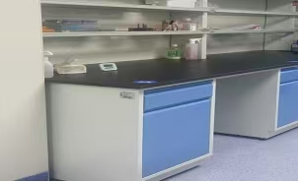
小计： |  |  |  |  |  | 0.00
总合计： |  |  |  |  |  | 0.00
 |  |  |  |  |  |  | 备注：有效报价范围：总价≤250065.00元，不满足则响应无效。
供应商名称：xx公司（公章）

